策略分析
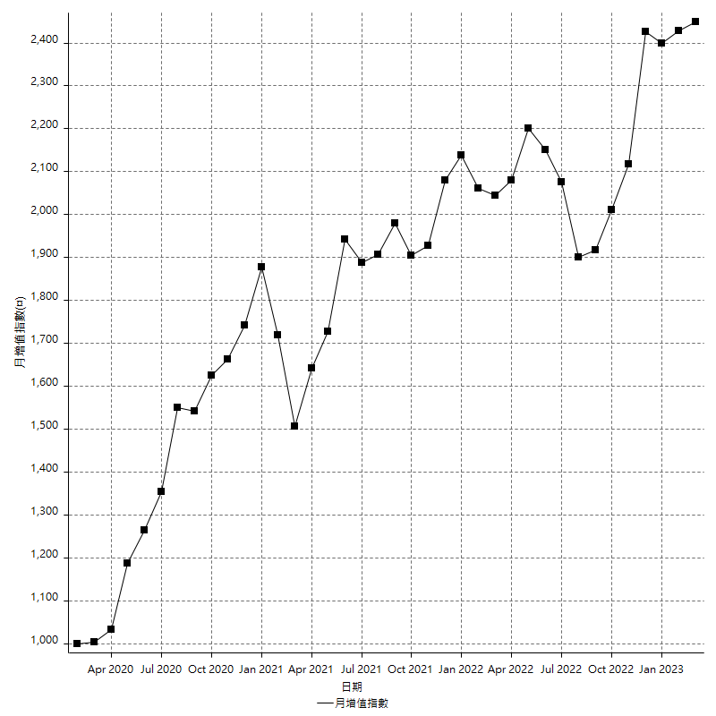
策略績效總結果

 | 所有交易 | 多單 | 空單
淨利 | 287600 | -8400 | 296000
毛利 | 1252600 | 0 | 1252600
毛損 | -965000 | -8400 | -956600
調整後淨利 | 110263.90052 | -16800 | 119064.56696
調整後毛利 | 1163355.9452 | 0 | 1163355.9452
調整後毛損 | -1053092.0447 | -16800 | -1044291.3782
特定淨利 | -182800 | -8400 | -174400
特定毛利 | 782200 | 0 | 782200
特定毛損 | -965000 | -8400 | -956600
帳戶所需金額 | 82600 | 8400 | 74200
帳戶報酬 | 348.18401937 | -100 | 398.92183288
初始資本報酬 | 143.8 | -4.2 | 148
最大策略虧損 | -86200 | -8400 | -80600
最大策略虧損 (%) | -22.962173681 | -4.2 | -20.724560469
最大平倉交易虧損 | -82600 | -8400 | -74200
最大平倉交易虧損 (%) | -22.00319659 | -4.2 | -19.765583378
最大的策略虧損報酬 | 3.3364269142 | -1 | 3.6724565757
獲利因子 | 1.2980310881 | 0 | 1.3094292285
調整獲利因子 | 1.1047049031 | 0 | 1.1140146988
特定獲利因子 | -0.81056994819 | 0 | -0.81768764374
最大持有契約數量 | 1 | 1 | 1
滑價支付 | 54400 | 400 | 54000
佣金支付 | 0 | 0 | 0
未平倉部位損益 | n/a | n/a | n/a
年報酬率 | 46.686749658 | -1.3635907411 | 48.050340399
月報酬率 | 3.8905624715 | -0.11363256175 | 4.0041950332
買進持有績效 | 71211.34461 | 6008.6950879 | 71211.34461
平均月報酬 | 7568.4210526
月報酬的標準差 | 21278.921245

績效比率

成長潛力比(Upside Potential Ratio) | 38.421355136
夏普比率 | 0.41389421692
索丁諾比率 | 0.65997281008
Fouse 比率 | 0.021618738153
Calmar 比率 | 0.0057008830022
Sterling 比率 | 0.0019546258194
淨利/最大損失百分比 | 3423.8095238
淨利/最大交易績效拉回百分比 | 3595
淨利/最大策略績效拉回百分比 | 333.64269142
特定淨利/最大損失百分比 | -2176.1904762
特定淨利/最大交易績效拉回百分比 | -2285
特定淨利/最大策略績效拉回百分比 | -212.0649652
調整後淨利/最大損失百分比 | 1312.6654824
調整後淨利/最大交易績效拉回百分比 | 1378.2987565
調整後淨利/最大策略績效拉回百分比 | 127.91635791

時間分析

交易期間 | 3 Yrs, 1 Mth, 3 Dys, 11 Mins
策略在市場的時間 | 9 Dys, 3 Hrs, 55 Mins
策略在市場的時間百分比 | 0.81450064228
最長的持平期間 | 1 Mth, 5 Dys, 22 Hrs, 1 Min
最大獲利日期 | 2021-05-19
最大虧損日期 | 2020-02-12
最大策略虧損日期 | 2/24/21
最大平倉交易虧損日期 | 3/3/21

詳細權益曲線

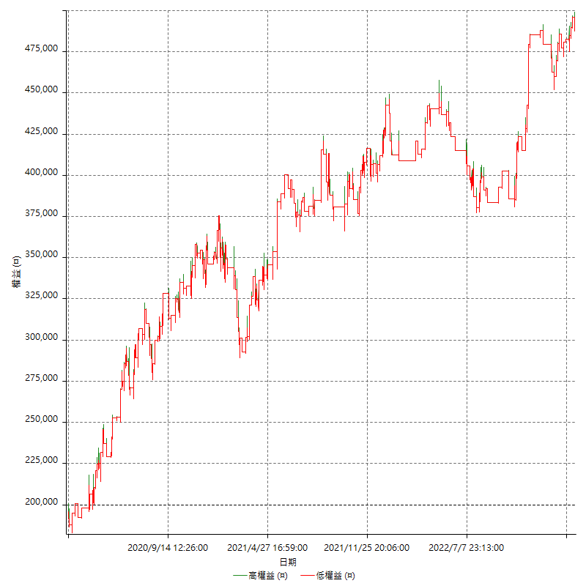

詳細權益曲線及績效拉回

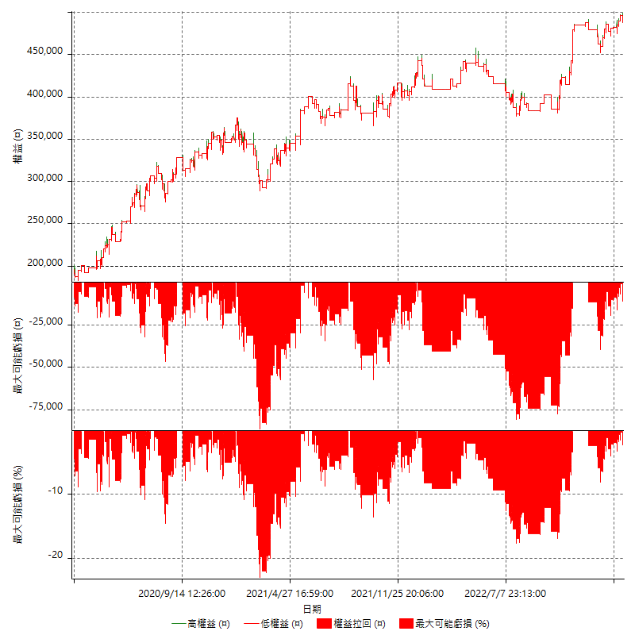

多單詳細權益曲線

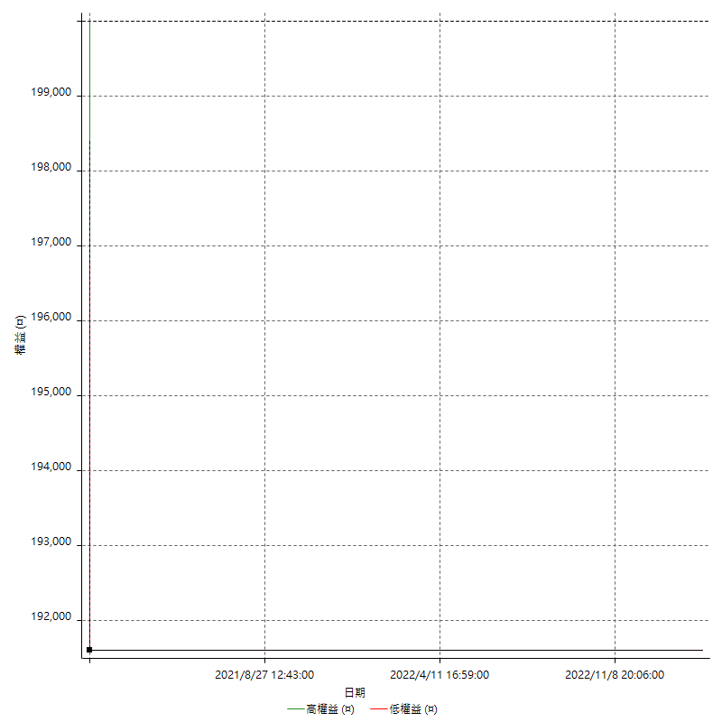

空單詳細權益曲線

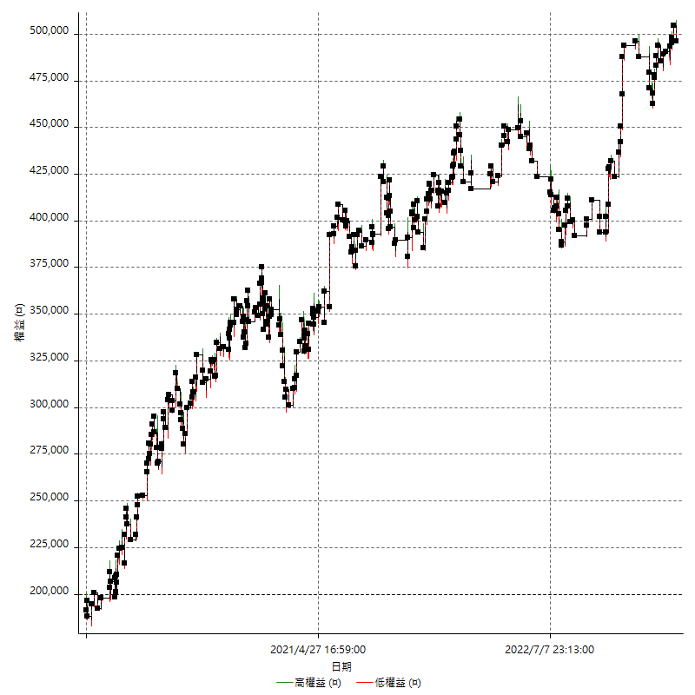

權益增加 & 拉回

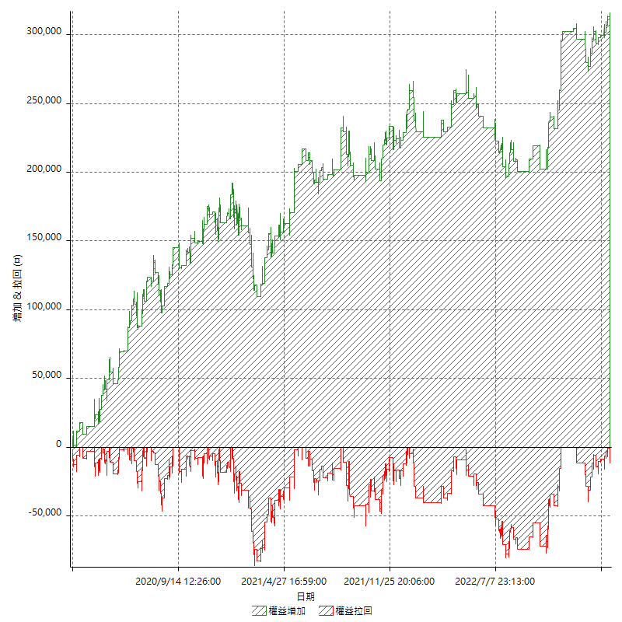

權益增加 & 拉回(%)

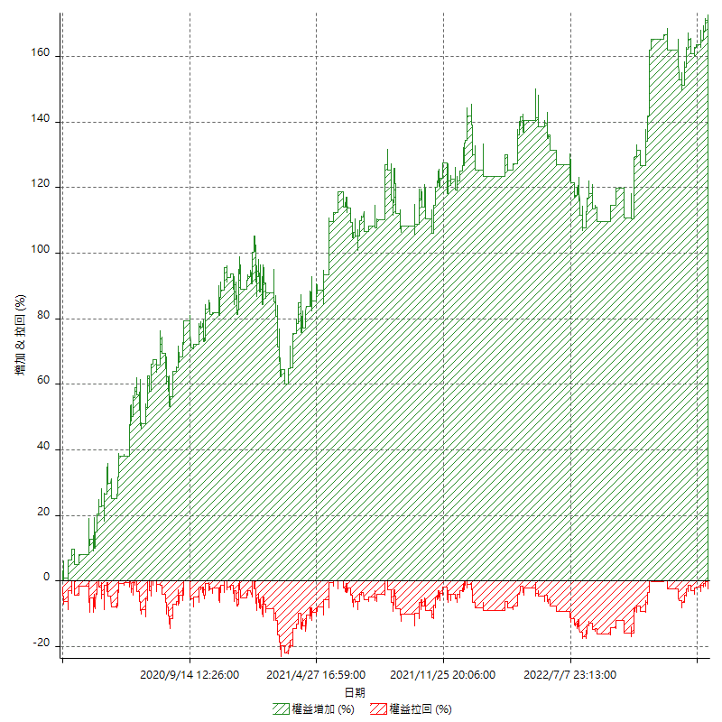

平倉權益曲線

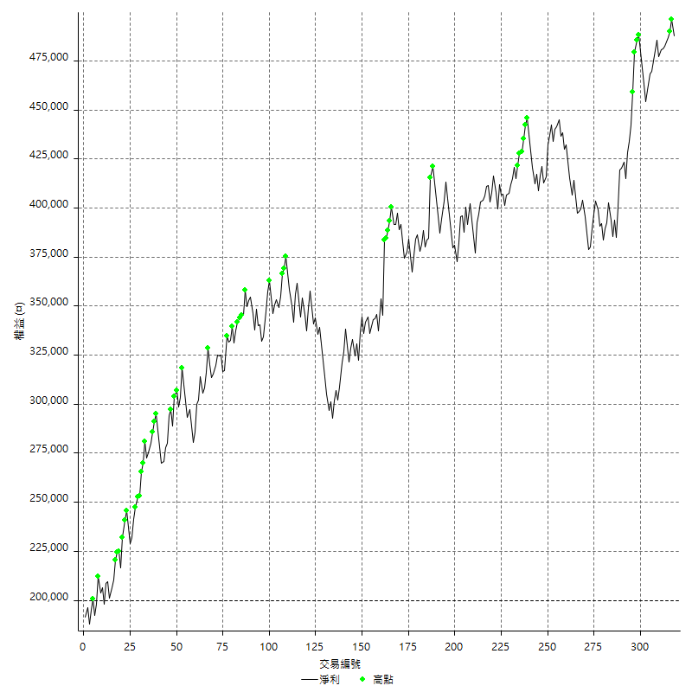

平倉權益曲線及績效拉回

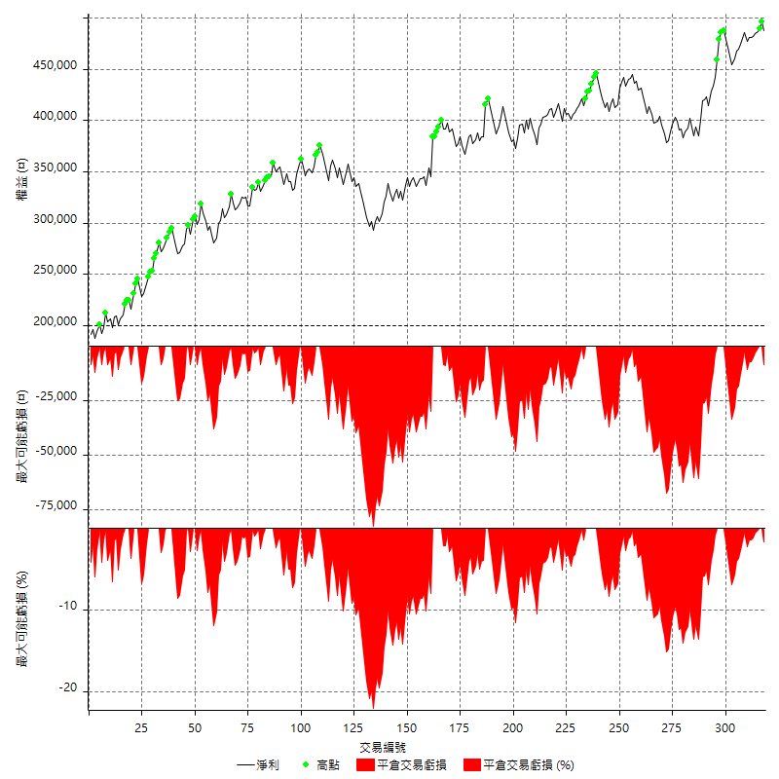

買進持有績效



月增值指數

交易分析
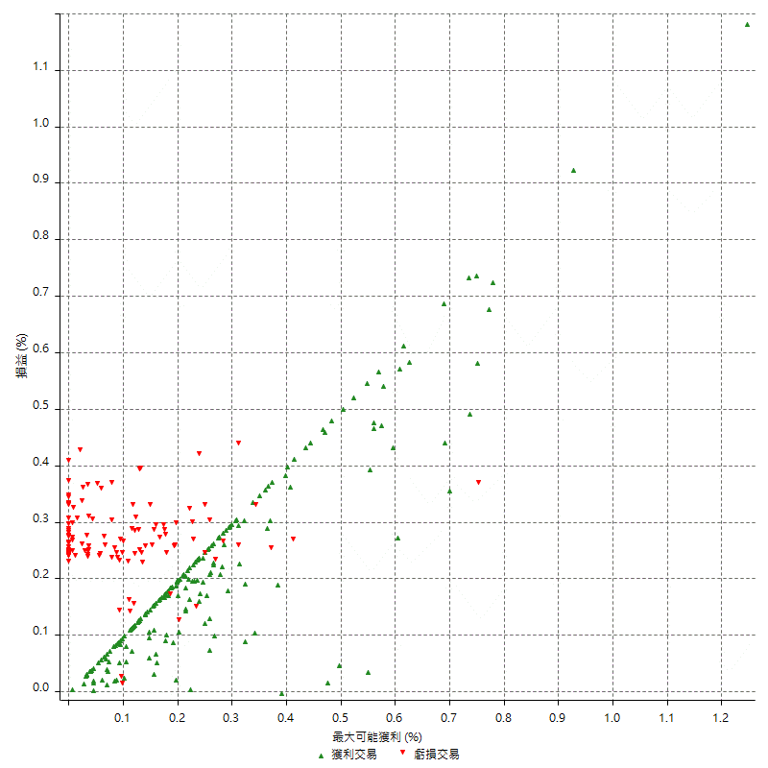
總交易分析

 | 所有交易 | 多單 | 空單
交易總次數 | 318 | 1 | 317
未平倉交易總數量 | 0 | 0 | 0
獲利交易次數 | 197 | 0 | 197
虧損交易次數 | 120 | 1 | 119
勝率 | 61.949685535 | 0 | 62.14511041
平均交易(獲利 & 虧損) | 904.40251572 | -8400 | 933.75394322
平均獲利交易 | 6358.3756345 | n/a | 6358.3756345
平均虧損交易 | -8041.6666667 | -8400 | -8038.6554622
平均獲利/平均虧損 比率 | -0.79067883538 | n/a | -0.79097501621
最大的交易獲利 | 38400 | n/a | 38400
最大的交易虧損 | -8400 | -8400 | -8400
平倉交易的平均K棒數 | 3.2 | 2 | 3.2
獲利平倉交易的平均K棒數 | 3.2 | n/a | 3.2
虧損平倉交易的平均K棒數 | 3.2 | 2 | 3.3
平倉交易間的平均K棒數 | 8 | n/a | 8
獲利平倉交易間的平均K棒數 | 262.7 | n/a | 262.7
虧損平倉交易間的平均K棒數 | 433.4 | 52389 | 437

極端交易

 | 全部 | 正 | 負
1 Std. Deviation of Avg. Trade | 8127.0459858 | 5181.2548123 | 1332.1861311
平均交易金額 +1標準差 | 9031.4485016 | 11539.630447 | -6709.4805355
平均交易金額 -1標準差 | -7222.6434701 | 1177.1208223 | -9373.8527978
極端交易次數 | 30 | 30 | 0
極端交易損益比 |  | 470400

最大獲利/最大虧損

 | 最大可能獲利 | 最大可能虧損
最大值 | 40400 | -8000
最大值日期 | 2021-05-19 | 2020-02-12
平均值 | 5808.8050314 | -4783.0188679
最大值 (%) | 1.2462981244 | -0.4158004158
最大值 (%) 日期 | 2021-05-19 | 2020-03-26
平均值 (%) | 0.20122430204 | -0.16294801952
1標準差 | 5282.9036043 | 2989.6289199
平均交易金額 +1標準差 | 11091.708636 | -1793.3899481
平均交易金額 -1標準差 | 525.90142719 | -7772.6477878

交易序列分析

Z值 | -0.049837123764
信賴界限 | 0.03974862826
策略精確預期 | 904.40251572
最大連續獲利交易次數 | 8
最大連續虧損交易次數 | 5
最大連續獲利金額 | 73000
最大連續虧損金額 | -42000
最大連續獲利 (%) | 22.620087336
最大連續虧損 (%) | -12.389380531

交易序列統計量

連續獲利 | 序列編號 | 序列的平均獲利 | 下筆交易的平均虧損
1 | 26 | 5784.6153846 | -8192.3076923
2 | 19 | 6847.3684211 | -7705.2631579
3 | 9 | 6251.8518519 | -7533.3333333
4 | 10 | 7110 | -7140
5 | 5 | 5936 | -7880
6 | 2 | 5183.3333333 | -8400
7 | 3 | 6019.047619 | -8400
8 | 1 | 6475 | -8400
連續虧損 | 序列編號 | 序列的平均虧損 | 下筆交易的平均獲利
1 | 48 | -7795.8333333 | 6620.8333333
2 | 16 | -7962.5 | 6037.5
3 | 5 | -8400 | 5880
4 | 5 | -8400 | 6600
5 | 1 | -8400 | 4200

總交易

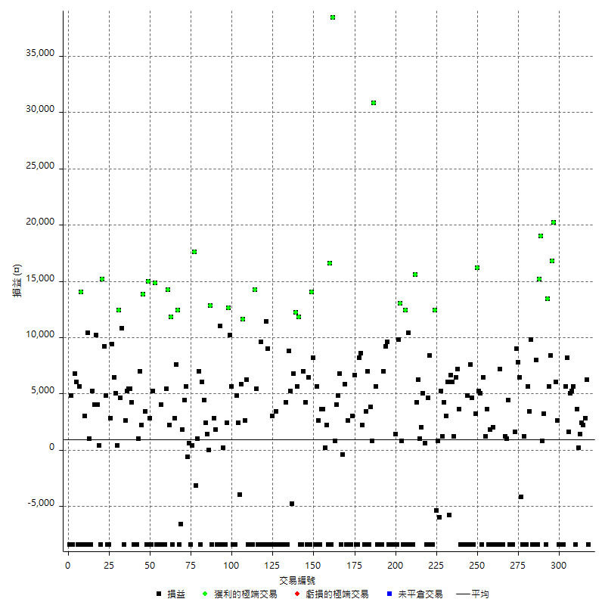

獲利交易

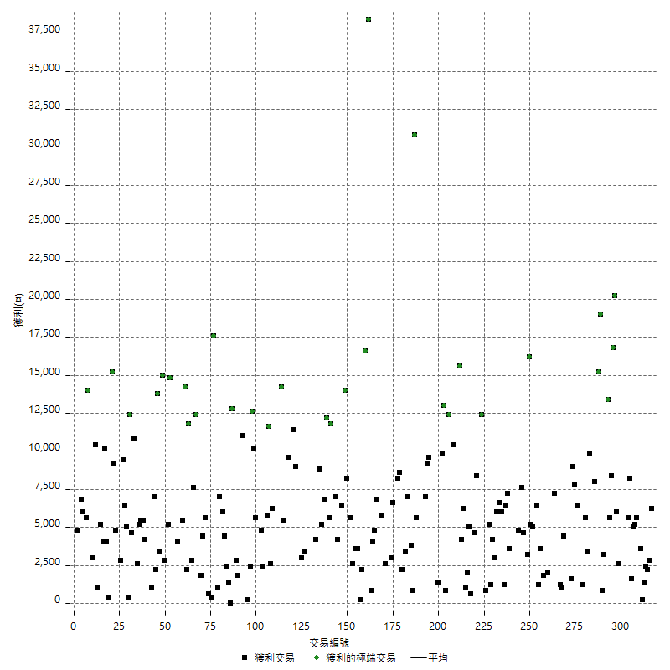

虧損交易

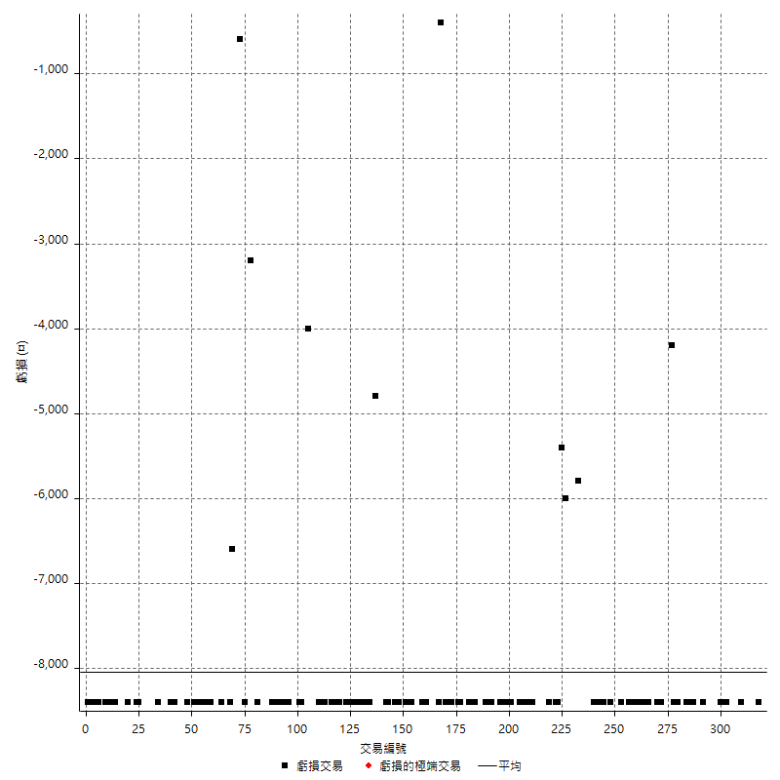

最大可能虧損

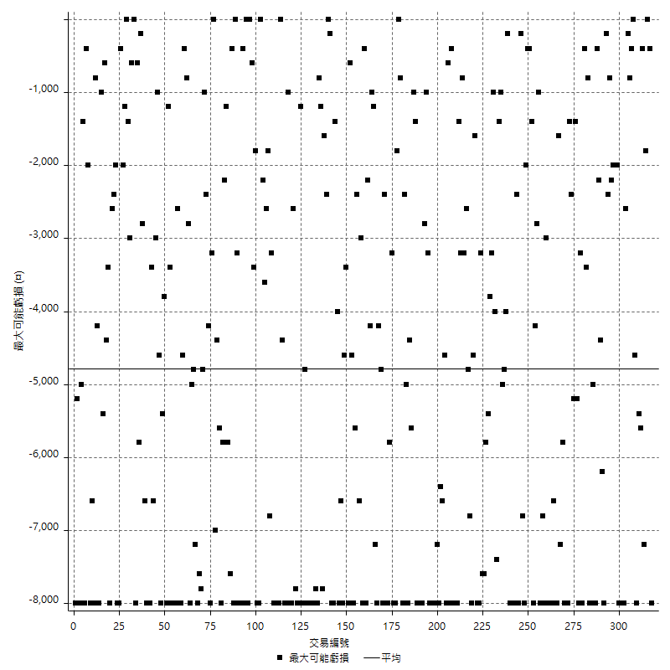

虧損的損益

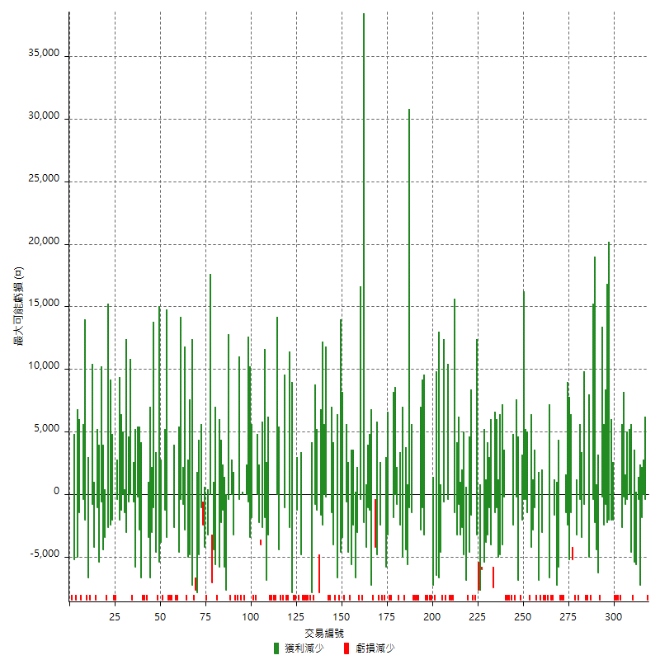

最大虧損幅度

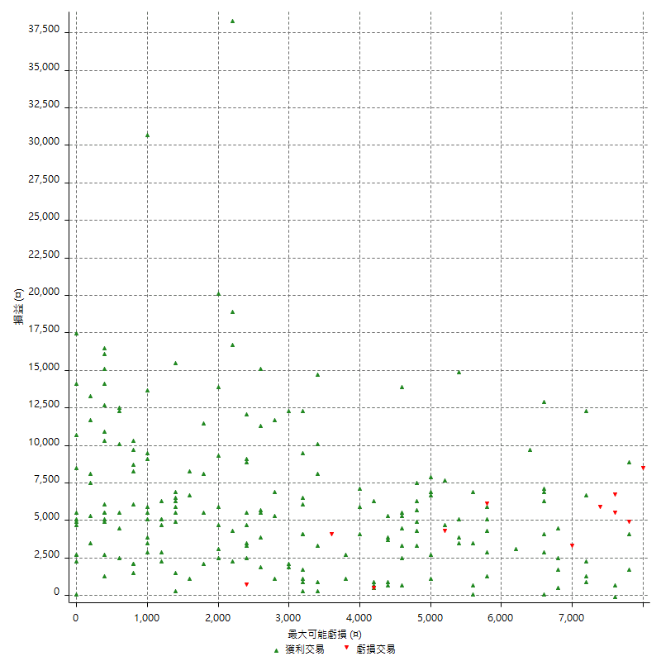

最大虧損幅度 (%)

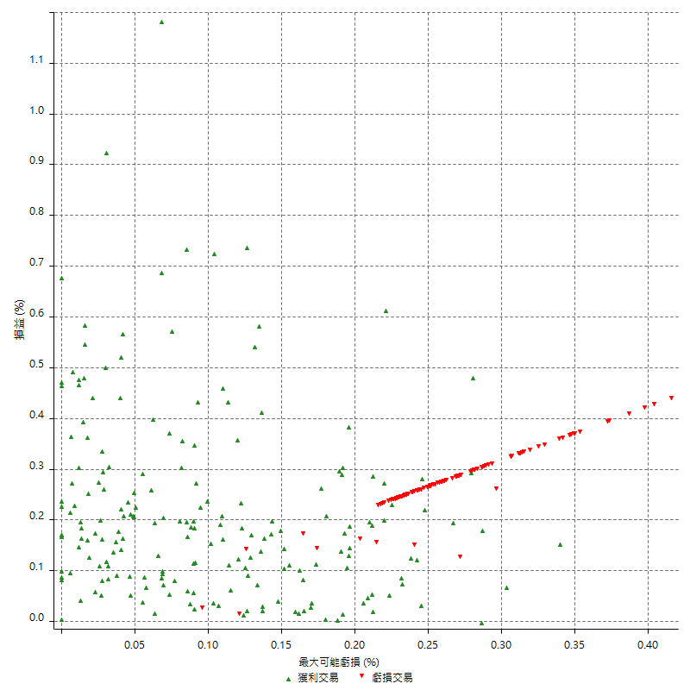

最大可能獲利

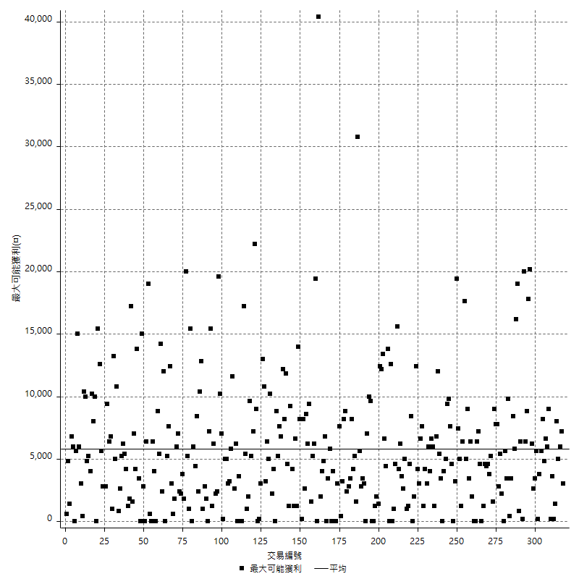

獲利的損益

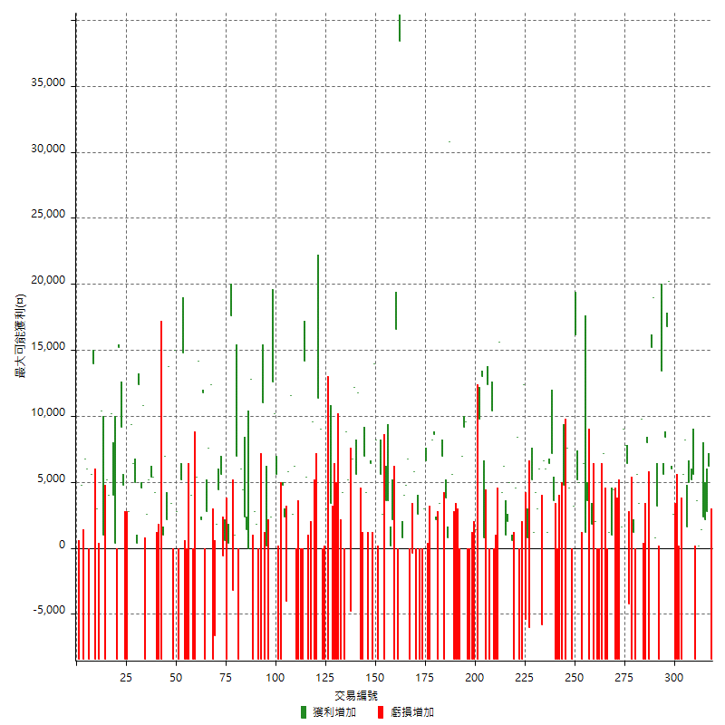

最大獲利幅度

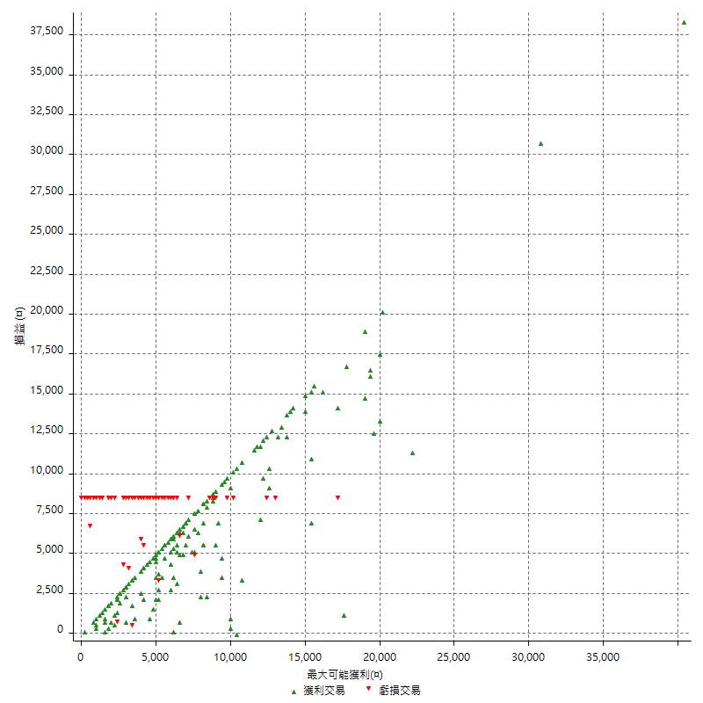

最大獲利幅度 (%)

週期性分析
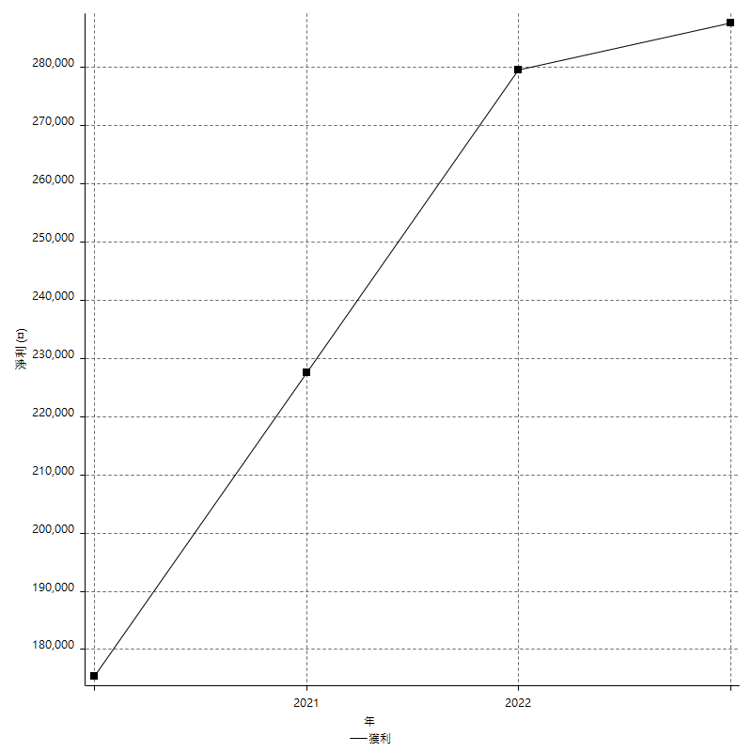
Daily Period Analysis

期間 | 獲利(¤) | 獲利(%) | 毛利 | 毛損 | 交易次數 | 勝率
2023-03-07 | -8400 | -1.6935483871 | 0 | -8400 | 1 | 0
2023-03-02 | 6200 | 1.2658227848 | 6200 | 0 | 1 | 100
2023-02-24 | 5000 | 1.0313531353 | 5000 | 0 | 2 | 100
2023-02-21 | 2400 | 0.49751243781 | 2400 | 0 | 1 | 100
2023-02-14 | 1400 | 0.29106029106 | 1400 | 0 | 1 | 100
2023-02-09 | 3800 | 0.79631181894 | 3800 | 0 | 2 | 100
2023-02-03 | -8400 | -1.7298187809 | 0 | -8400 | 1 | 0
2023-01-31 | 5600 | 1.1666666667 | 5600 | 0 | 1 | 100
2023-01-17 | 10200 | 2.1711366539 | 10200 | 0 | 2 | 100
2023-01-13 | 9800 | 2.1304347826 | 9800 | 0 | 2 | 100
2023-01-10 | -2800 | -0.60501296456 | 5600 | -8400 | 2 | 50
2023-01-04 | -16800 | -3.5029190992 | 0 | -16800 | 2 | 0
2022-12-15 | -8400 | -1.7213114754 | 0 | -8400 | 1 | 0
2022-12-09 | 2600 | 0.53564070869 | 2600 | 0 | 1 | 100
2022-11-18 | 6000 | 1.2515644556 | 6000 | 0 | 1 | 100
2022-11-16 | 37000 | 8.3634719711 | 37000 | 0 | 2 | 100
2022-11-14 | 14000 | 3.2679738562 | 14000 | 0 | 2 | 100
2022-11-10 | 13400 | 3.2289156627 | 13400 | 0 | 1 | 100
2022-11-02 | -8400 | -1.9839395371 | 0 | -8400 | 1 | 0
2022-10-26 | 3200 | 0.7615421228 | 3200 | 0 | 1 | 100
2022-10-24 | 800 | 0.1907486886 | 800 | 0 | 1 | 100
2022-10-21 | 34200 | 8.8785046729 | 34200 | 0 | 2 | 100
2022-10-18 | -400 | -0.10373443983 | 8000 | -8400 | 2 | 50
2022-10-05 | -16800 | -4.1749502982 | 0 | -16800 | 2 | 0
2022-09-21 | 9800 | 2.4961793174 | 9800 | 0 | 1 | 100
2022-09-13 | 9000 | 2.346193952 | 9000 | 0 | 2 | 100
2022-08-19 | -8400 | -2.1428571429 | 0 | -8400 | 1 | 0
2022-08-17 | 1200 | 0.30706243603 | 1200 | 0 | 1 | 100
2022-08-12 | -8400 | -2.1042084168 | 0 | -8400 | 1 | 0
2022-08-08 | 2200 | 0.55415617128 | 6400 | -4200 | 2 | 50
2022-08-04 | 7800 | 2.0041109969 | 7800 | 0 | 1 | 100
2022-08-03 | 9000 | 2.367175171 | 9000 | 0 | 1 | 100
2022-07-28 | -6800 | -1.7571059432 | 1600 | -8400 | 2 | 50
2022-07-22 | -16800 | -4.1604754829 | 0 | -16800 | 2 | 0
2022-07-20 | 4400 | 1.1016524787 | 4400 | 0 | 1 | 100
2022-07-19 | 1000 | 0.25100401606 | 1000 | 0 | 1 | 100
2022-07-15 | 1200 | 0.30211480363 | 1200 | 0 | 1 | 100
2022-07-14 | -8400 | -2.0710059172 | 0 | -8400 | 1 | 0
2022-07-08 | -1200 | -0.29498525074 | 7200 | -8400 | 2 | 50
2022-07-07 | -8400 | -2.0231213873 | 0 | -8400 | 1 | 0
2022-06-15 | -8400 | -1.9830028329 | 0 | -8400 | 1 | 0
2022-06-06 | -8400 | -1.9444444444 | 0 | -8400 | 1 | 0
2022-06-01 | 2000 | 0.46511627907 | 2000 | 0 | 1 | 100
2022-05-31 | -8400 | -1.9160583942 | 0 | -8400 | 1 | 0
2022-05-26 | 1800 | 0.41227668346 | 1800 | 0 | 1 | 100
2022-05-16 | -4800 | -1.0874490258 | 3600 | -8400 | 2 | 50
2022-05-11 | 1200 | 0.27260336211 | 1200 | 0 | 1 | 100
2022-04-21 | 6400 | 1.4753342554 | 6400 | 0 | 1 | 100
2022-04-20 | -8400 | -1.8995929444 | 0 | -8400 | 1 | 0
2022-04-14 | 10200 | 2.3611111111 | 10200 | 0 | 2 | 100
2022-04-11 | 16200 | 3.8961038961 | 16200 | 0 | 1 | 100
2022-03-31 | 3200 | 0.77556955889 | 3200 | 0 | 1 | 100
2022-03-23 | -8400 | -1.9952494062 | 0 | -8400 | 1 | 0
2022-03-18 | 12200 | 2.9843444227 | 12200 | 0 | 2 | 100
2022-02-10 | -3600 | -0.87293889428 | 4800 | -8400 | 2 | 50
2022-01-18 | -8400 | -1.9961977186 | 0 | -8400 | 1 | 0
2022-01-13 | -16800 | -3.8391224863 | 0 | -16800 | 2 | 0
2022-01-12 | -4800 | -1.0849909584 | 3600 | -8400 | 2 | 50
2022-01-05 | 13600 | 3.171641791 | 13600 | 0 | 2 | 100
2022-01-03 | 1200 | 0.28063610851 | 1200 | 0 | 1 | 100
2021-12-30 | 12600 | 3.0361445783 | 12600 | 0 | 2 | 100
2021-12-29 | 200 | 0.048216007715 | 6000 | -5800 | 2 | 50
2021-12-28 | 3000 | 0.72850898494 | 3000 | 0 | 1 | 100
2021-12-22 | 5400 | 1.3287401575 | 5400 | 0 | 2 | 100
2021-12-17 | 5200 | 1.296111665 | 5200 | 0 | 1 | 100
2021-12-15 | -6000 | -1.4734774067 | 0 | -6000 | 1 | 0
2021-12-08 | 800 | 0.1968503937 | 800 | 0 | 1 | 100
2021-12-03 | 7000 | 1.7526289434 | 12400 | -5400 | 2 | 50
2021-12-02 | -16800 | -4.0365209034 | 0 | -16800 | 2 | 0
2021-11-25 | 8400 | 2.0598332516 | 8400 | 0 | 1 | 100
2021-11-19 | 4600 | 1.1408730159 | 4600 | 0 | 1 | 100
2021-11-18 | -8400 | -2.0408163265 | 0 | -8400 | 1 | 0
2021-11-17 | 5600 | 1.3793103448 | 5600 | 0 | 2 | 100
2021-11-16 | 3000 | 0.74441687345 | 3000 | 0 | 2 | 100
2021-11-12 | 10400 | 2.6490066225 | 10400 | 0 | 2 | 100
2021-11-10 | 15600 | 4.1379310345 | 15600 | 0 | 1 | 100
2021-11-08 | -8400 | -2.1795537104 | 0 | -8400 | 1 | 0
2021-10-28 | -8400 | -2.1330624683 | 0 | -8400 | 1 | 0
2021-10-27 | 2000 | 0.51046452272 | 10400 | -8400 | 2 | 50
2021-10-21 | -8400 | -2.0989505247 | 0 | -8400 | 1 | 0
2021-10-20 | 4000 | 1.0095911156 | 12400 | -8400 | 2 | 50
2021-10-18 | 13800 | 3.6087866109 | 13800 | 0 | 2 | 100
2021-10-08 | 1400 | 0.36745406824 | 9800 | -8400 | 2 | 50
2021-09-14 | 1400 | 0.36880927292 | 1400 | 0 | 1 | 100
2021-09-13 | -8400 | -2.1649484536 | 0 | -8400 | 1 | 0
2021-09-06 | -16800 | -4.1501976285 | 0 | -16800 | 2 | 0
2021-09-03 | -8400 | -2.0329138432 | 0 | -8400 | 1 | 0
2021-09-02 | 18800 | 4.7667342799 | 18800 | 0 | 2 | 100
2021-09-01 | -1400 | -0.35371399697 | 7000 | -8400 | 2 | 50
2021-08-30 | -16800 | -4.0717401842 | 0 | -16800 | 2 | 0
2021-08-24 | -2800 | -0.67404910929 | 5600 | -8400 | 2 | 50
2021-08-19 | 30800 | 8.0083203328 | 30800 | 0 | 1 | 100
2021-08-05 | 4600 | 1.2105263158 | 4600 | 0 | 2 | 100
2021-08-03 | -1400 | -0.36706869428 | 7000 | -8400 | 2 | 50
2021-07-23 | 3400 | 0.89947089947 | 3400 | 0 | 1 | 100
2021-07-15 | -8400 | -2.1739130435 | 0 | -8400 | 1 | 0
2021-07-12 | 2200 | 0.5726184279 | 2200 | 0 | 1 | 100
2021-07-08 | 8600 | 2.2896698616 | 8600 | 0 | 1 | 100
2021-07-06 | -200 | -0.053219797765 | 8200 | -8400 | 2 | 50
2021-07-01 | -1800 | -0.47669491525 | 6600 | -8400 | 2 | 50
2021-06-29 | 3000 | 0.80085424453 | 3000 | 0 | 1 | 100
2021-06-28 | -8400 | -2.1932114883 | 0 | -8400 | 1 | 0
2021-06-24 | -8400 | -2.1461420542 | 0 | -8400 | 1 | 0
2021-06-18 | -5800 | -1.4602215509 | 2600 | -8400 | 2 | 50
2021-06-16 | 5400 | 1.3782542113 | 5800 | -400 | 2 | 50
2021-06-10 | -8400 | -2.0989505247 | 0 | -8400 | 1 | 0
2021-06-02 | 11600 | 2.9850746269 | 11600 | 0 | 2 | 100
2021-05-26 | 4800 | 1.2506513809 | 4800 | 0 | 2 | 100
2021-05-19 | 30000 | 8.4793668739 | 38400 | -8400 | 2 | 50
2021-05-10 | 8200 | 2.3726851852 | 16600 | -8400 | 2 | 50
2021-04-28 | 2200 | 0.64065230052 | 2200 | 0 | 1 | 100
2021-04-27 | 3800 | 1.1189634865 | 3800 | 0 | 2 | 100
2021-04-20 | -4800 | -1.393728223 | 3600 | -8400 | 2 | 50
2021-04-19 | 8200 | 2.4390243902 | 8200 | 0 | 2 | 100
2021-04-16 | -200 | -0.059453032105 | 8200 | -8400 | 2 | 50
2021-04-09 | 5600 | 1.6928657799 | 14000 | -8400 | 2 | 50
2021-04-08 | 6400 | 1.9728729963 | 6400 | 0 | 1 | 100
2021-04-01 | -4200 | -1.2781497261 | 4200 | -8400 | 2 | 50
2021-03-31 | 7000 | 2.1766169154 | 7000 | 0 | 1 | 100
2021-03-30 | -16800 | -4.9645390071 | 0 | -16800 | 2 | 0
2021-03-25 | 11800 | 3.6129822413 | 11800 | 0 | 1 | 100
2021-03-23 | 5600 | 1.7445482866 | 5600 | 0 | 1 | 100
2021-03-17 | 19000 | 6.2913907285 | 19000 | 0 | 2 | 100
2021-03-12 | 400 | 0.13262599469 | 5200 | -4800 | 2 | 50
2021-03-10 | 8800 | 3.0054644809 | 8800 | 0 | 1 | 100
2021-03-03 | -8400 | -2.7888446215 | 0 | -8400 | 1 | 0
2021-02-24 | 4200 | 1.4141414141 | 4200 | 0 | 1 | 100
2021-02-23 | -8400 | -2.7504911591 | 0 | -8400 | 1 | 0
2021-02-22 | -8400 | -2.6768642447 | 0 | -8400 | 1 | 0
2021-02-18 | -16800 | -5.0816696915 | 0 | -16800 | 2 | 0
2021-02-05 | -8400 | -2.4778761062 | 0 | -8400 | 1 | 0
2021-02-03 | -5000 | -1.4534883721 | 3400 | -8400 | 2 | 50
2021-01-20 | -5400 | -1.5455065827 | 3000 | -8400 | 2 | 50
2021-01-18 | -8400 | -2.3476802683 | 0 | -8400 | 1 | 0
2021-01-15 | 20400 | 6.0462359218 | 20400 | 0 | 2 | 100
2021-01-14 | -8400 | -2.4291497976 | 0 | -8400 | 1 | 0
2021-01-12 | 1200 | 0.34822983169 | 9600 | -8400 | 2 | 50
2021-01-11 | -8400 | -2.3796033994 | 0 | -8400 | 1 | 0
2021-01-08 | -3000 | -0.84269662921 | 5400 | -8400 | 2 | 50
2021-01-06 | 5800 | 1.6561964592 | 14200 | -8400 | 2 | 50
2021-01-05 | -16800 | -4.5776566757 | 0 | -16800 | 2 | 0
2021-01-04 | -8400 | -2.2376132126 | 0 | -8400 | 1 | 0
2020-12-31 | 8800 | 2.400436443 | 8800 | 0 | 2 | 100
2020-12-29 | 17400 | 4.9828178694 | 17400 | 0 | 2 | 100
2020-12-25 | -4000 | -1.1325028313 | 0 | -4000 | 1 | 0
2020-12-22 | 2400 | 0.68415051311 | 2400 | 0 | 1 | 100
2020-12-21 | 4800 | 1.387283237 | 4800 | 0 | 1 | 100
2020-12-09 | -8400 | -2.3702031603 | 0 | -8400 | 1 | 0
2020-12-08 | -2800 | -0.78387458007 | 5600 | -8400 | 2 | 50
2020-12-07 | 22800 | 6.8181818182 | 22800 | 0 | 2 | 100
2020-12-04 | 2400 | 0.72289156627 | 2400 | 0 | 1 | 100
2020-12-03 | -8400 | -2.4676850764 | 0 | -8400 | 1 | 0
2020-12-02 | -8200 | -2.3522662077 | 200 | -8400 | 2 | 50
2020-11-30 | 2600 | 0.75144508671 | 11000 | -8400 | 2 | 50
2020-11-27 | -8400 | -2.3702031603 | 0 | -8400 | 1 | 0
2020-11-24 | 1800 | 0.51049347703 | 1800 | 0 | 1 | 100
2020-11-17 | -5600 | -1.5633724176 | 2800 | -8400 | 2 | 50
2020-11-12 | 12800 | 3.7058482918 | 12800 | 0 | 2 | 50
2020-11-06 | 3800 | 1.112412178 | 3800 | 0 | 2 | 100
2020-11-05 | 10400 | 3.1400966184 | 10400 | 0 | 2 | 100
2020-11-04 | -1400 | -0.42092603728 | 7000 | -8400 | 2 | 50
2020-10-26 | 1000 | 0.3015681544 | 1000 | 0 | 1 | 100
2020-10-20 | -3200 | -0.95579450418 | 0 | -3200 | 1 | 0
2020-10-13 | 17600 | 5.5485498108 | 17600 | 0 | 1 | 100
2020-10-12 | 400 | 0.12626262626 | 400 | 0 | 1 | 100
2020-10-08 | -8400 | -2.5830258303 | 0 | -8400 | 1 | 0
2020-10-07 | 600 | 0.18484288355 | 600 | 0 | 1 | 100
2020-10-05 | -600 | -0.18450184502 | 0 | -600 | 1 | 0
2020-09-29 | 10000 | 3.1725888325 | 10000 | 0 | 2 | 100
2020-09-21 | 1800 | 0.57434588385 | 1800 | 0 | 1 | 100
2020-09-15 | -15000 | -4.5676004872 | 0 | -15000 | 2 | 0
2020-09-03 | 12400 | 3.9240506329 | 12400 | 0 | 1 | 100
2020-09-02 | 7600 | 2.4643320363 | 7600 | 0 | 1 | 100
2020-08-27 | 2800 | 0.91623036649 | 2800 | 0 | 1 | 100
2020-08-26 | 3400 | 1.1250827267 | 11800 | -8400 | 2 | 50
2020-08-24 | 2200 | 0.73333333333 | 2200 | 0 | 1 | 100
2020-08-18 | 14200 | 4.9685094472 | 14200 | 0 | 1 | 100
2020-08-13 | 5400 | 1.9258202568 | 5400 | 0 | 1 | 100
2020-08-11 | -8400 | -2.9085872576 | 0 | -8400 | 1 | 0
2020-08-10 | -8400 | -2.8263795424 | 0 | -8400 | 1 | 0
2020-08-06 | -4400 | -1.4588859416 | 4000 | -8400 | 2 | 50
2020-08-05 | -8400 | -2.7096774194 | 0 | -8400 | 1 | 0
2020-07-30 | -8400 | -2.6381909548 | 0 | -8400 | 1 | 0
2020-07-28 | 14800 | 4.8748353096 | 14800 | 0 | 1 | 100
2020-07-22 | -3200 | -1.0430247718 | 5200 | -8400 | 2 | 50
2020-07-15 | 2800 | 0.92105263158 | 2800 | 0 | 1 | 100
2020-07-14 | 15000 | 5.1903114187 | 15000 | 0 | 1 | 100
2020-07-09 | -8400 | -2.8244788164 | 0 | -8400 | 1 | 0
2020-07-07 | 17200 | 6.1384725196 | 17200 | 0 | 2 | 100
2020-07-03 | 9200 | 3.3948339483 | 9200 | 0 | 2 | 100
2020-06-24 | 1000 | 0.37037037037 | 1000 | 0 | 1 | 100
2020-06-23 | -8400 | -3.0172413793 | 0 | -8400 | 1 | 0
2020-06-22 | -8400 | -2.9288702929 | 0 | -8400 | 1 | 0
2020-06-17 | -4200 | -1.4432989691 | 4200 | -8400 | 2 | 50
2020-06-15 | 5400 | 1.8907563025 | 5400 | 0 | 1 | 100
2020-06-11 | 10600 | 3.8545454545 | 10600 | 0 | 2 | 100
2020-06-09 | 2600 | 0.95447870778 | 2600 | 0 | 1 | 100
2020-06-08 | 2400 | 0.88888888889 | 10800 | -8400 | 2 | 50
2020-06-04 | 17000 | 6.7193675889 | 17000 | 0 | 2 | 100
2020-05-27 | 400 | 0.15835312747 | 400 | 0 | 1 | 100
2020-05-19 | 11400 | 4.7263681592 | 11400 | 0 | 2 | 100
2020-05-18 | 9400 | 4.0552200173 | 9400 | 0 | 1 | 100
2020-05-15 | 2800 | 1.2227074236 | 2800 | 0 | 1 | 100
2020-05-06 | -8400 | -3.5383319292 | 0 | -8400 | 1 | 0
2020-04-29 | -8400 | -3.4174125305 | 0 | -8400 | 1 | 0
2020-04-28 | 14000 | 6.0396893874 | 14000 | 0 | 2 | 100
2020-04-23 | 6800 | 3.0222222222 | 15200 | -8400 | 2 | 50
2020-04-20 | 400 | 0.17809439003 | 400 | 0 | 1 | 100
2020-04-15 | 4000 | 1.8132366274 | 4000 | 0 | 1 | 100
2020-04-13 | 10200 | 4.8479087452 | 10200 | 0 | 1 | 100
2020-04-09 | 9200 | 4.5725646123 | 9200 | 0 | 2 | 100
2020-04-08 | -7400 | -3.5474592522 | 1000 | -8400 | 2 | 50
2020-04-07 | 2000 | 0.96805421104 | 10400 | -8400 | 2 | 50
2020-03-27 | 3000 | 1.4734774067 | 3000 | 0 | 1 | 100
2020-03-26 | 5600 | 2.8282828283 | 14000 | -8400 | 2 | 50
2020-03-11 | 5600 | 2.9106029106 | 5600 | 0 | 1 | 100
2020-03-04 | -8400 | -4.1832669323 | 0 | -8400 | 1 | 0
2020-02-26 | 6000 | 3.0800821355 | 6000 | 0 | 1 | 100
2020-02-20 | 6800 | 3.6170212766 | 6800 | 0 | 1 | 100
2020-02-13 | -3600 | -1.878914405 | 4800 | -8400 | 2 | 50
2020-02-12 | -8400 | -4.2 | 0 | -8400 | 1 | 0

Daily Rolling Period Analysis

期間 | 獲利(¤) | 獲利(%) | 毛利 | 毛損 | 交易次數 | 勝率
當日 - 2023/3/7 | -8400 | -0.31051308591 | 0 | -8400 | 1 | 0
2023/3/6 - 2023/3/7 | -8400 | -0.31051308591 | 0 | -8400 | 1 | 0
2023/3/5 - 2023/3/7 | -8400 | -0.31051308591 | 0 | -8400 | 1 | 0
2023/3/4 - 2023/3/7 | -8400 | -0.31051308591 | 0 | -8400 | 1 | 0
2023/3/3 - 2023/3/7 | -8400 | -0.31051308591 | 0 | -8400 | 1 | 0
2023/3/2 - 2023/3/7 | -2200 | -0.081699346405 | 6200 | -8400 | 2 | 50
2023/3/1 - 2023/3/7 | -2200 | -0.081699346405 | 6200 | -8400 | 2 | 50
2023/2/28 - 2023/3/7 | -2200 | -0.081699346405 | 6200 | -8400 | 2 | 50
2023/2/27 - 2023/3/7 | -2200 | -0.081699346405 | 6200 | -8400 | 2 | 50
2023/2/26 - 2023/3/7 | -2200 | -0.081699346405 | 6200 | -8400 | 2 | 50
2023/2/25 - 2023/3/7 | -2200 | -0.081699346405 | 6200 | -8400 | 2 | 50
2023/2/24 - 2023/3/7 | 2800 | 0.10436857015 | 11200 | -8400 | 4 | 75
2023/2/23 - 2023/3/7 | 2800 | 0.10436857015 | 11200 | -8400 | 4 | 75
2023/2/22 - 2023/3/7 | 2800 | 0.10436857015 | 11200 | -8400 | 4 | 75
2023/2/21 - 2023/3/7 | 5200 | 0.19417475728 | 13600 | -8400 | 5 | 80
2023/2/20 - 2023/3/7 | 5200 | 0.19417475728 | 13600 | -8400 | 5 | 80
2023/2/19 - 2023/3/7 | 5200 | 0.19417475728 | 13600 | -8400 | 5 | 80
2023/2/18 - 2023/3/7 | 5200 | 0.19417475728 | 13600 | -8400 | 5 | 80
2023/2/17 - 2023/3/7 | 5200 | 0.19417475728 | 13600 | -8400 | 5 | 80
2023/2/16 - 2023/3/7 | 5200 | 0.19417475728 | 13600 | -8400 | 5 | 80
2023/2/15 - 2023/3/7 | 5200 | 0.19417475728 | 13600 | -8400 | 5 | 80
2023/2/14 - 2023/3/7 | 6600 | 0.24671052632 | 15000 | -8400 | 6 | 83.333333333
2023/2/13 - 2023/3/7 | 6600 | 0.24671052632 | 15000 | -8400 | 6 | 83.333333333
2023/2/12 - 2023/3/7 | 6600 | 0.24671052632 | 15000 | -8400 | 6 | 83.333333333
2023/2/11 - 2023/3/7 | 6600 | 0.24671052632 | 15000 | -8400 | 6 | 83.333333333
2023/2/10 - 2023/3/7 | 6600 | 0.24671052632 | 15000 | -8400 | 6 | 83.333333333
2023/2/9 - 2023/3/7 | 10400 | 0.38986354776 | 18800 | -8400 | 8 | 87.5
2023/2/8 - 2023/3/7 | 10400 | 0.38986354776 | 18800 | -8400 | 8 | 87.5
2023/2/7 - 2023/3/7 | 10400 | 0.38986354776 | 18800 | -8400 | 8 | 87.5
2023/2/6 - 2023/3/7 | 10400 | 0.38986354776 | 18800 | -8400 | 8 | 87.5
2023/2/5 - 2023/3/7 | 10400 | 0.38986354776 | 18800 | -8400 | 8 | 87.5
2023/2/4 - 2023/3/7 | 10400 | 0.38986354776 | 18800 | -8400 | 8 | 87.5
2023/2/3 - 2023/3/7 | 2000 | 0.074973759184 | 18800 | -16800 | 9 | 77.777777778
2023/2/2 - 2023/3/7 | 2000 | 0.074973759184 | 18800 | -16800 | 9 | 77.777777778
2023/2/1 - 2023/3/7 | 2000 | 0.074973759184 | 18800 | -16800 | 9 | 77.777777778
2023/1/31 - 2023/3/7 | 7600 | 0.28610149074 | 24400 | -16800 | 10 | 80
2023/1/30 - 2023/3/7 | 7600 | 0.28610149074 | 24400 | -16800 | 10 | 80
2023/1/29 - 2023/3/7 | 7600 | 0.28610149074 | 24400 | -16800 | 10 | 80
2023/1/28 - 2023/3/7 | 7600 | 0.28610149074 | 24400 | -16800 | 10 | 80
2023/1/27 - 2023/3/7 | 7600 | 0.28610149074 | 24400 | -16800 | 10 | 80
2023/1/26 - 2023/3/7 | 7600 | 0.28610149074 | 24400 | -16800 | 10 | 80
2023/1/25 - 2023/3/7 | 7600 | 0.28610149074 | 24400 | -16800 | 10 | 80
2023/1/24 - 2023/3/7 | 7600 | 0.28610149074 | 24400 | -16800 | 10 | 80
2023/1/23 - 2023/3/7 | 7600 | 0.28610149074 | 24400 | -16800 | 10 | 80
2023/1/22 - 2023/3/7 | 7600 | 0.28610149074 | 24400 | -16800 | 10 | 80
2023/1/21 - 2023/3/7 | 7600 | 0.28610149074 | 24400 | -16800 | 10 | 80
2023/1/20 - 2023/3/7 | 7600 | 0.28610149074 | 24400 | -16800 | 10 | 80
2023/1/19 - 2023/3/7 | 7600 | 0.28610149074 | 24400 | -16800 | 10 | 80
2023/1/18 - 2023/3/7 | 7600 | 0.28610149074 | 24400 | -16800 | 10 | 80
2023/1/17 - 2023/3/7 | 17800 | 0.67526555387 | 34600 | -16800 | 12 | 83.333333333
2023/1/16 - 2023/3/7 | 17800 | 0.67526555387 | 34600 | -16800 | 12 | 83.333333333
2023/1/15 - 2023/3/7 | 17800 | 0.67526555387 | 34600 | -16800 | 12 | 83.333333333
2023/1/14 - 2023/3/7 | 17800 | 0.67526555387 | 34600 | -16800 | 12 | 83.333333333
2023/1/13 - 2023/3/7 | 27600 | 1.0548845742 | 44400 | -16800 | 14 | 85.714285714
2023/1/12 - 2023/3/7 | 27600 | 1.0548845742 | 44400 | -16800 | 14 | 85.714285714
2023/1/11 - 2023/3/7 | 27600 | 1.0548845742 | 44400 | -16800 | 14 | 85.714285714
2023/1/10 - 2023/3/7 | 24800 | 0.95194226931 | 50000 | -25200 | 16 | 81.25
2023/1/9 - 2023/3/7 | 24800 | 0.95194226931 | 50000 | -25200 | 16 | 81.25
2023/1/8 - 2023/3/7 | 24800 | 0.95194226931 | 50000 | -25200 | 16 | 81.25
2023/1/7 - 2023/3/7 | 24800 | 0.95194226931 | 50000 | -25200 | 16 | 81.25
2023/1/6 - 2023/3/7 | 24800 | 0.95194226931 | 50000 | -25200 | 16 | 81.25
2023/1/5 - 2023/3/7 | 24800 | 0.95194226931 | 50000 | -25200 | 16 | 81.25
2023/1/4 - 2023/3/7 | 8000 | 0.30707815139 | 50000 | -42000 | 18 | 72.222222222
2023/1/3 - 2023/3/7 | 8000 | 0.30707815139 | 50000 | -42000 | 18 | 72.222222222
2023/1/2 - 2023/3/7 | 8000 | 0.30707815139 | 50000 | -42000 | 18 | 72.222222222
2023/1/1 - 2023/3/7 | 8000 | 0.30707815139 | 50000 | -42000 | 18 | 72.222222222
2022/12/31 - 2023/3/7 | 8000 | 0.30707815139 | 50000 | -42000 | 18 | 72.222222222
2022/12/30 - 2023/3/7 | 8000 | 0.30707815139 | 50000 | -42000 | 18 | 72.222222222
2022/12/29 - 2023/3/7 | 8000 | 0.30707815139 | 50000 | -42000 | 18 | 72.222222222
2022/12/28 - 2023/3/7 | 8000 | 0.30707815139 | 50000 | -42000 | 18 | 72.222222222
2022/12/27 - 2023/3/7 | 8000 | 0.30707815139 | 50000 | -42000 | 18 | 72.222222222
2022/12/26 - 2023/3/7 | 8000 | 0.30707815139 | 50000 | -42000 | 18 | 72.222222222
2022/12/25 - 2023/3/7 | 8000 | 0.30707815139 | 50000 | -42000 | 18 | 72.222222222
2022/12/24 - 2023/3/7 | 8000 | 0.30707815139 | 50000 | -42000 | 18 | 72.222222222
2022/12/23 - 2023/3/7 | 8000 | 0.30707815139 | 50000 | -42000 | 18 | 72.222222222
2022/12/22 - 2023/3/7 | 8000 | 0.30707815139 | 50000 | -42000 | 18 | 72.222222222
2022/12/21 - 2023/3/7 | 8000 | 0.30707815139 | 50000 | -42000 | 18 | 72.222222222
2022/12/20 - 2023/3/7 | 8000 | 0.30707815139 | 50000 | -42000 | 18 | 72.222222222
2022/12/19 - 2023/3/7 | 8000 | 0.30707815139 | 50000 | -42000 | 18 | 72.222222222
2022/12/18 - 2023/3/7 | 8000 | 0.30707815139 | 50000 | -42000 | 18 | 72.222222222
2022/12/17 - 2023/3/7 | 8000 | 0.30707815139 | 50000 | -42000 | 18 | 72.222222222
2022/12/16 - 2023/3/7 | 8000 | 0.30707815139 | 50000 | -42000 | 18 | 72.222222222
2022/12/15 - 2023/3/7 | -400 | -0.015353907569 | 50000 | -50400 | 19 | 68.421052632
2022/12/14 - 2023/3/7 | -400 | -0.015353907569 | 50000 | -50400 | 19 | 68.421052632
2022/12/13 - 2023/3/7 | -400 | -0.015353907569 | 50000 | -50400 | 19 | 68.421052632
2022/12/12 - 2023/3/7 | -400 | -0.015353907569 | 50000 | -50400 | 19 | 68.421052632
2022/12/11 - 2023/3/7 | -400 | -0.015353907569 | 50000 | -50400 | 19 | 68.421052632
2022/12/10 - 2023/3/7 | -400 | -0.015353907569 | 50000 | -50400 | 19 | 68.421052632
2022/12/9 - 2023/3/7 | 2200 | 0.084615384615 | 52600 | -50400 | 20 | 70
2022/12/8 - 2023/3/7 | 2200 | 0.084615384615 | 52600 | -50400 | 20 | 70
2022/12/7 - 2023/3/7 | 2200 | 0.084615384615 | 52600 | -50400 | 20 | 70
2022/12/6 - 2023/3/7 | 2200 | 0.084615384615 | 52600 | -50400 | 20 | 70
2022/12/5 - 2023/3/7 | 2200 | 0.084615384615 | 52600 | -50400 | 20 | 70
2022/12/4 - 2023/3/7 | 2200 | 0.084615384615 | 52600 | -50400 | 20 | 70
2022/12/3 - 2023/3/7 | 2200 | 0.084615384615 | 52600 | -50400 | 20 | 70
2022/12/2 - 2023/3/7 | 2200 | 0.084615384615 | 52600 | -50400 | 20 | 70
2022/12/1 - 2023/3/7 | 2200 | 0.084615384615 | 52600 | -50400 | 20 | 70
2022/11/30 - 2023/3/7 | 2200 | 0.084615384615 | 52600 | -50400 | 20 | 70
2022/11/29 - 2023/3/7 | 2200 | 0.084615384615 | 52600 | -50400 | 20 | 70
2022/11/28 - 2023/3/7 | 2200 | 0.084615384615 | 52600 | -50400 | 20 | 70
2022/11/27 - 2023/3/7 | 2200 | 0.084615384615 | 52600 | -50400 | 20 | 70
2022/11/26 - 2023/3/7 | 2200 | 0.084615384615 | 52600 | -50400 | 20 | 70
2022/11/25 - 2023/3/7 | 2200 | 0.084615384615 | 52600 | -50400 | 20 | 70
2022/11/24 - 2023/3/7 | 2200 | 0.084615384615 | 52600 | -50400 | 20 | 70
2022/11/23 - 2023/3/7 | 2200 | 0.084615384615 | 52600 | -50400 | 20 | 70
2022/11/22 - 2023/3/7 | 2200 | 0.084615384615 | 52600 | -50400 | 20 | 70
2022/11/21 - 2023/3/7 | 2200 | 0.084615384615 | 52600 | -50400 | 20 | 70
2022/11/20 - 2023/3/7 | 2200 | 0.084615384615 | 52600 | -50400 | 20 | 70
2022/11/19 - 2023/3/7 | 2200 | 0.084615384615 | 52600 | -50400 | 20 | 70
2022/11/18 - 2023/3/7 | 8200 | 0.31684698609 | 58600 | -50400 | 21 | 71.428571429
2022/11/17 - 2023/3/7 | 8200 | 0.31684698609 | 58600 | -50400 | 21 | 71.428571429
2022/11/16 - 2023/3/7 | 45200 | 1.7979315831 | 95600 | -50400 | 23 | 73.913043478
2022/11/15 - 2023/3/7 | 45200 | 1.7979315831 | 95600 | -50400 | 23 | 73.913043478
2022/11/14 - 2023/3/7 | 59200 | 2.3813354787 | 109600 | -50400 | 25 | 76
2022/11/13 - 2023/3/7 | 59200 | 2.3813354787 | 109600 | -50400 | 25 | 76
2022/11/12 - 2023/3/7 | 59200 | 2.3813354787 | 109600 | -50400 | 25 | 76
2022/11/11 - 2023/3/7 | 59200 | 2.3813354787 | 109600 | -50400 | 25 | 76
2022/11/10 - 2023/3/7 | 72600 | 2.9521795706 | 123000 | -50400 | 26 | 76.923076923
2022/11/9 - 2023/3/7 | 72600 | 2.9521795706 | 123000 | -50400 | 26 | 76.923076923
2022/11/8 - 2023/3/7 | 72600 | 2.9521795706 | 123000 | -50400 | 26 | 76.923076923
2022/11/7 - 2023/3/7 | 72600 | 2.9521795706 | 123000 | -50400 | 26 | 76.923076923
2022/11/6 - 2023/3/7 | 72600 | 2.9521795706 | 123000 | -50400 | 26 | 76.923076923
2022/11/5 - 2023/3/7 | 72600 | 2.9521795706 | 123000 | -50400 | 26 | 76.923076923
2022/11/4 - 2023/3/7 | 72600 | 2.9521795706 | 123000 | -50400 | 26 | 76.923076923
2022/11/3 - 2023/3/7 | 72600 | 2.9521795706 | 123000 | -50400 | 26 | 76.923076923
2022/11/2 - 2023/3/7 | 64200 | 2.6106050748 | 123000 | -58800 | 27 | 74.074074074
2022/11/1 - 2023/3/7 | 64200 | 2.6106050748 | 123000 | -58800 | 27 | 74.074074074
2022/10/31 - 2023/3/7 | 64200 | 2.6106050748 | 123000 | -58800 | 27 | 74.074074074
2022/10/30 - 2023/3/7 | 64200 | 2.6106050748 | 123000 | -58800 | 27 | 74.074074074
2022/10/29 - 2023/3/7 | 64200 | 2.6106050748 | 123000 | -58800 | 27 | 74.074074074
2022/10/28 - 2023/3/7 | 64200 | 2.6106050748 | 123000 | -58800 | 27 | 74.074074074
2022/10/27 - 2023/3/7 | 64200 | 2.6106050748 | 123000 | -58800 | 27 | 74.074074074
2022/10/26 - 2023/3/7 | 67400 | 2.7478799739 | 126200 | -58800 | 28 | 75
2022/10/25 - 2023/3/7 | 67400 | 2.7478799739 | 126200 | -58800 | 28 | 75
2022/10/24 - 2023/3/7 | 68200 | 2.782310705 | 127000 | -58800 | 29 | 75.862068966
2022/10/23 - 2023/3/7 | 68200 | 2.782310705 | 127000 | -58800 | 29 | 75.862068966
2022/10/22 - 2023/3/7 | 68200 | 2.782310705 | 127000 | -58800 | 29 | 75.862068966
2022/10/21 - 2023/3/7 | 102400 | 4.297465167 | 161200 | -58800 | 31 | 77.419354839
2022/10/20 - 2023/3/7 | 102400 | 4.297465167 | 161200 | -58800 | 31 | 77.419354839
2022/10/19 - 2023/3/7 | 102400 | 4.297465167 | 161200 | -58800 | 31 | 77.419354839
2022/10/18 - 2023/3/7 | 102000 | 4.3096163596 | 169200 | -67200 | 33 | 75.757575758
2022/10/17 - 2023/3/7 | 102000 | 4.3096163596 | 169200 | -67200 | 33 | 75.757575758
2022/10/16 - 2023/3/7 | 102000 | 4.3096163596 | 169200 | -67200 | 33 | 75.757575758
2022/10/15 - 2023/3/7 | 102000 | 4.3096163596 | 169200 | -67200 | 33 | 75.757575758
2022/10/14 - 2023/3/7 | 102000 | 4.3096163596 | 169200 | -67200 | 33 | 75.757575758
2022/10/13 - 2023/3/7 | 102000 | 4.3096163596 | 169200 | -67200 | 33 | 75.757575758
2022/10/12 - 2023/3/7 | 102000 | 4.3096163596 | 169200 | -67200 | 33 | 75.757575758
2022/10/11 - 2023/3/7 | 102000 | 4.3096163596 | 169200 | -67200 | 33 | 75.757575758
2022/10/10 - 2023/3/7 | 102000 | 4.3096163596 | 169200 | -67200 | 33 | 75.757575758
2022/10/9 - 2023/3/7 | 102000 | 4.3096163596 | 169200 | -67200 | 33 | 75.757575758
2022/10/8 - 2023/3/7 | 102000 | 4.3096163596 | 169200 | -67200 | 33 | 75.757575758
2022/10/7 - 2023/3/7 | 102000 | 4.3096163596 | 169200 | -67200 | 33 | 75.757575758
2022/10/6 - 2023/3/7 | 102000 | 4.3096163596 | 169200 | -67200 | 33 | 75.757575758
2022/10/5 - 2023/3/7 | 85200 | 3.5997971945 | 169200 | -84000 | 35 | 71.428571429
2022/10/4 - 2023/3/7 | 85200 | 3.5997971945 | 169200 | -84000 | 35 | 71.428571429
2022/10/3 - 2023/3/7 | 85200 | 3.5997971945 | 169200 | -84000 | 35 | 71.428571429
2022/10/2 - 2023/3/7 | 85200 | 3.5997971945 | 169200 | -84000 | 35 | 71.428571429
2022/10/1 - 2023/3/7 | 85200 | 3.5997971945 | 169200 | -84000 | 35 | 71.428571429
2022/9/30 - 2023/3/7 | 85200 | 3.5997971945 | 169200 | -84000 | 35 | 71.428571429
2022/9/29 - 2023/3/7 | 85200 | 3.5997971945 | 169200 | -84000 | 35 | 71.428571429
2022/9/28 - 2023/3/7 | 85200 | 3.5997971945 | 169200 | -84000 | 35 | 71.428571429
2022/9/27 - 2023/3/7 | 85200 | 3.5997971945 | 169200 | -84000 | 35 | 71.428571429
2022/9/26 - 2023/3/7 | 85200 | 3.5997971945 | 169200 | -84000 | 35 | 71.428571429
2022/9/25 - 2023/3/7 | 85200 | 3.5997971945 | 169200 | -84000 | 35 | 71.428571429
2022/9/24 - 2023/3/7 | 85200 | 3.5997971945 | 169200 | -84000 | 35 | 71.428571429
2022/9/23 - 2023/3/7 | 85200 | 3.5997971945 | 169200 | -84000 | 35 | 71.428571429
2022/9/22 - 2023/3/7 | 85200 | 3.5997971945 | 169200 | -84000 | 35 | 71.428571429
2022/9/21 - 2023/3/7 | 95000 | 4.0473755965 | 179000 | -84000 | 36 | 72.222222222
2022/9/20 - 2023/3/7 | 95000 | 4.0473755965 | 179000 | -84000 | 36 | 72.222222222
2022/9/19 - 2023/3/7 | 95000 | 4.0473755965 | 179000 | -84000 | 36 | 72.222222222
2022/9/18 - 2023/3/7 | 95000 | 4.0473755965 | 179000 | -84000 | 36 | 72.222222222
2022/9/17 - 2023/3/7 | 95000 | 4.0473755965 | 179000 | -84000 | 36 | 72.222222222
2022/9/16 - 2023/3/7 | 95000 | 4.0473755965 | 179000 | -84000 | 36 | 72.222222222
2022/9/15 - 2023/3/7 | 95000 | 4.0473755965 | 179000 | -84000 | 36 | 72.222222222
2022/9/14 - 2023/3/7 | 95000 | 4.0473755965 | 179000 | -84000 | 36 | 72.222222222
2022/9/13 - 2023/3/7 | 104000 | 4.4650523785 | 188000 | -84000 | 38 | 73.684210526
2022/9/12 - 2023/3/7 | 104000 | 4.4650523785 | 188000 | -84000 | 38 | 73.684210526
2022/9/11 - 2023/3/7 | 104000 | 4.4650523785 | 188000 | -84000 | 38 | 73.684210526
2022/9/10 - 2023/3/7 | 104000 | 4.4650523785 | 188000 | -84000 | 38 | 73.684210526
2022/9/9 - 2023/3/7 | 104000 | 4.4650523785 | 188000 | -84000 | 38 | 73.684210526
2022/9/8 - 2023/3/7 | 104000 | 4.4650523785 | 188000 | -84000 | 38 | 73.684210526
2022/9/7 - 2023/3/7 | 104000 | 4.4650523785 | 188000 | -84000 | 38 | 73.684210526
2022/9/6 - 2023/3/7 | 104000 | 4.4650523785 | 188000 | -84000 | 38 | 73.684210526
2022/9/5 - 2023/3/7 | 104000 | 4.4650523785 | 188000 | -84000 | 38 | 73.684210526
2022/9/4 - 2023/3/7 | 104000 | 4.4650523785 | 188000 | -84000 | 38 | 73.684210526
2022/9/3 - 2023/3/7 | 104000 | 4.4650523785 | 188000 | -84000 | 38 | 73.684210526
2022/9/2 - 2023/3/7 | 104000 | 4.4650523785 | 188000 | -84000 | 38 | 73.684210526
2022/9/1 - 2023/3/7 | 104000 | 4.4650523785 | 188000 | -84000 | 38 | 73.684210526
2022/8/31 - 2023/3/7 | 104000 | 4.4650523785 | 188000 | -84000 | 38 | 73.684210526
2022/8/30 - 2023/3/7 | 104000 | 4.4650523785 | 188000 | -84000 | 38 | 73.684210526
2022/8/29 - 2023/3/7 | 104000 | 4.4650523785 | 188000 | -84000 | 38 | 73.684210526
2022/8/28 - 2023/3/7 | 104000 | 4.4650523785 | 188000 | -84000 | 38 | 73.684210526
2022/8/27 - 2023/3/7 | 104000 | 4.4650523785 | 188000 | -84000 | 38 | 73.684210526
2022/8/26 - 2023/3/7 | 104000 | 4.4650523785 | 188000 | -84000 | 38 | 73.684210526
2022/8/25 - 2023/3/7 | 104000 | 4.4650523785 | 188000 | -84000 | 38 | 73.684210526
2022/8/24 - 2023/3/7 | 104000 | 4.4650523785 | 188000 | -84000 | 38 | 73.684210526
2022/8/23 - 2023/3/7 | 104000 | 4.4650523785 | 188000 | -84000 | 38 | 73.684210526
2022/8/22 - 2023/3/7 | 104000 | 4.4650523785 | 188000 | -84000 | 38 | 73.684210526
2022/8/21 - 2023/3/7 | 104000 | 4.4650523785 | 188000 | -84000 | 38 | 73.684210526
2022/8/20 - 2023/3/7 | 104000 | 4.4650523785 | 188000 | -84000 | 38 | 73.684210526
2022/8/19 - 2023/3/7 | 95600 | 4.1044135325 | 188000 | -92400 | 39 | 71.794871795
2022/8/18 - 2023/3/7 | 95600 | 4.1044135325 | 188000 | -92400 | 39 | 71.794871795
2022/8/17 - 2023/3/7 | 96800 | 4.1602200447 | 189200 | -92400 | 40 | 72.5
2022/8/16 - 2023/3/7 | 96800 | 4.1602200447 | 189200 | -92400 | 40 | 72.5
2022/8/15 - 2023/3/7 | 96800 | 4.1602200447 | 189200 | -92400 | 40 | 72.5
2022/8/14 - 2023/3/7 | 96800 | 4.1602200447 | 189200 | -92400 | 40 | 72.5
2022/8/13 - 2023/3/7 | 96800 | 4.1602200447 | 189200 | -92400 | 40 | 72.5
2022/8/12 - 2023/3/7 | 88400 | 3.7992092144 | 189200 | -100800 | 41 | 70.731707317
2022/8/11 - 2023/3/7 | 88400 | 3.7992092144 | 189200 | -100800 | 41 | 70.731707317
2022/8/10 - 2023/3/7 | 88400 | 3.7992092144 | 189200 | -100800 | 41 | 70.731707317
2022/8/9 - 2023/3/7 | 88400 | 3.7992092144 | 189200 | -100800 | 41 | 70.731707317
2022/8/8 - 2023/3/7 | 90600 | 3.915298185 | 195600 | -105000 | 43 | 69.76744186
2022/8/7 - 2023/3/7 | 90600 | 3.915298185 | 195600 | -105000 | 43 | 69.76744186
2022/8/6 - 2023/3/7 | 90600 | 3.915298185 | 195600 | -105000 | 43 | 69.76744186
2022/8/5 - 2023/3/7 | 90600 | 3.915298185 | 195600 | -105000 | 43 | 69.76744186
2022/8/4 - 2023/3/7 | 98400 | 4.2812391229 | 203400 | -105000 | 44 | 70.454545454
2022/8/3 - 2023/3/7 | 107400 | 4.7097000526 | 212400 | -105000 | 45 | 71.111111111
2022/8/2 - 2023/3/7 | 107400 | 4.7097000526 | 212400 | -105000 | 45 | 71.111111111
2022/8/1 - 2023/3/7 | 107400 | 4.7097000526 | 212400 | -105000 | 45 | 71.111111111
2022/7/31 - 2023/3/7 | 107400 | 4.7097000526 | 212400 | -105000 | 45 | 71.111111111
2022/7/30 - 2023/3/7 | 107400 | 4.7097000526 | 212400 | -105000 | 45 | 71.111111111
2022/7/29 - 2023/3/7 | 107400 | 4.7097000526 | 212400 | -105000 | 45 | 71.111111111
2022/7/28 - 2023/3/7 | 100600 | 4.4177059547 | 214000 | -113400 | 47 | 70.212765957
2022/7/27 - 2023/3/7 | 100600 | 4.4177059547 | 214000 | -113400 | 47 | 70.212765957
2022/7/26 - 2023/3/7 | 100600 | 4.4177059547 | 214000 | -113400 | 47 | 70.212765957
2022/7/25 - 2023/3/7 | 100600 | 4.4177059547 | 214000 | -113400 | 47 | 70.212765957
2022/7/24 - 2023/3/7 | 100600 | 4.4177059547 | 214000 | -113400 | 47 | 70.212765957
2022/7/23 - 2023/3/7 | 100600 | 4.4177059547 | 214000 | -113400 | 47 | 70.212765957
2022/7/22 - 2023/3/7 | 83800 | 3.679957843 | 214000 | -130200 | 49 | 67.346938775
2022/7/21 - 2023/3/7 | 83800 | 3.679957843 | 214000 | -130200 | 49 | 67.346938775
2022/7/20 - 2023/3/7 | 88200 | 3.8882031388 | 218400 | -130200 | 50 | 68
2022/7/19 - 2023/3/7 | 89200 | 3.9357571479 | 219400 | -130200 | 51 | 68.62745098
2022/7/18 - 2023/3/7 | 89200 | 3.9357571479 | 219400 | -130200 | 51 | 68.62745098
2022/7/17 - 2023/3/7 | 89200 | 3.9357571479 | 219400 | -130200 | 51 | 68.62745098
2022/7/16 - 2023/3/7 | 89200 | 3.9357571479 | 219400 | -130200 | 51 | 68.62745098
2022/7/15 - 2023/3/7 | 90400 | 3.9929328622 | 220600 | -130200 | 52 | 69.230769231
2022/7/14 - 2023/3/7 | 82000 | 3.6219081272 | 220600 | -138600 | 53 | 67.924528302
2022/7/13 - 2023/3/7 | 82000 | 3.6219081272 | 220600 | -138600 | 53 | 67.924528302
2022/7/12 - 2023/3/7 | 82000 | 3.6219081272 | 220600 | -138600 | 53 | 67.924528302
2022/7/11 - 2023/3/7 | 82000 | 3.6219081272 | 220600 | -138600 | 53 | 67.924528302
2022/7/10 - 2023/3/7 | 82000 | 3.6219081272 | 220600 | -138600 | 53 | 67.924528302
2022/7/9 - 2023/3/7 | 82000 | 3.6219081272 | 220600 | -138600 | 53 | 67.924528302
2022/7/8 - 2023/3/7 | 80800 | 3.5917496444 | 227800 | -147000 | 55 | 67.272727273
2022/7/7 - 2023/3/7 | 72400 | 3.2183499289 | 227800 | -155400 | 56 | 66.071428571
2022/7/6 - 2023/3/7 | 72400 | 3.2183499289 | 227800 | -155400 | 56 | 66.071428571
2022/7/5 - 2023/3/7 | 72400 | 3.2183499289 | 227800 | -155400 | 56 | 66.071428571
2022/7/4 - 2023/3/7 | 72400 | 3.2183499289 | 227800 | -155400 | 56 | 66.071428571
2022/7/3 - 2023/3/7 | 72400 | 3.2183499289 | 227800 | -155400 | 56 | 66.071428571
2022/7/2 - 2023/3/7 | 72400 | 3.2183499289 | 227800 | -155400 | 56 | 66.071428571
2022/7/1 - 2023/3/7 | 72400 | 3.2183499289 | 227800 | -155400 | 56 | 66.071428571
2022/6/30 - 2023/3/7 | 72400 | 3.2183499289 | 227800 | -155400 | 56 | 66.071428571
2022/6/29 - 2023/3/7 | 72400 | 3.2183499289 | 227800 | -155400 | 56 | 66.071428571
2022/6/28 - 2023/3/7 | 72400 | 3.2183499289 | 227800 | -155400 | 56 | 66.071428571
2022/6/27 - 2023/3/7 | 72400 | 3.2183499289 | 227800 | -155400 | 56 | 66.071428571
2022/6/26 - 2023/3/7 | 72400 | 3.2183499289 | 227800 | -155400 | 56 | 66.071428571
2022/6/25 - 2023/3/7 | 72400 | 3.2183499289 | 227800 | -155400 | 56 | 66.071428571
2022/6/24 - 2023/3/7 | 72400 | 3.2183499289 | 227800 | -155400 | 56 | 66.071428571
2022/6/23 - 2023/3/7 | 72400 | 3.2183499289 | 227800 | -155400 | 56 | 66.071428571
2022/6/22 - 2023/3/7 | 72400 | 3.2183499289 | 227800 | -155400 | 56 | 66.071428571
2022/6/21 - 2023/3/7 | 72400 | 3.2183499289 | 227800 | -155400 | 56 | 66.071428571
2022/6/20 - 2023/3/7 | 72400 | 3.2183499289 | 227800 | -155400 | 56 | 66.071428571
2022/6/19 - 2023/3/7 | 72400 | 3.2183499289 | 227800 | -155400 | 56 | 66.071428571
2022/6/18 - 2023/3/7 | 72400 | 3.2183499289 | 227800 | -155400 | 56 | 66.071428571
2022/6/17 - 2023/3/7 | 72400 | 3.2183499289 | 227800 | -155400 | 56 | 66.071428571
2022/6/16 - 2023/3/7 | 72400 | 3.2183499289 | 227800 | -155400 | 56 | 66.071428571
2022/6/15 - 2023/3/7 | 64000 | 2.8449502134 | 227800 | -163800 | 57 | 64.912280702
2022/6/14 - 2023/3/7 | 64000 | 2.8449502134 | 227800 | -163800 | 57 | 64.912280702
2022/6/13 - 2023/3/7 | 64000 | 2.8449502134 | 227800 | -163800 | 57 | 64.912280702
2022/6/12 - 2023/3/7 | 64000 | 2.8449502134 | 227800 | -163800 | 57 | 64.912280702
2022/6/11 - 2023/3/7 | 64000 | 2.8449502134 | 227800 | -163800 | 57 | 64.912280702
2022/6/10 - 2023/3/7 | 64000 | 2.8449502134 | 227800 | -163800 | 57 | 64.912280702
2022/6/9 - 2023/3/7 | 64000 | 2.8449502134 | 227800 | -163800 | 57 | 64.912280702
2022/6/8 - 2023/3/7 | 64000 | 2.8449502134 | 227800 | -163800 | 57 | 64.912280702
2022/6/7 - 2023/3/7 | 64000 | 2.8449502134 | 227800 | -163800 | 57 | 64.912280702
2022/6/6 - 2023/3/7 | 55600 | 2.4715504979 | 227800 | -172200 | 58 | 63.793103448
2022/6/5 - 2023/3/7 | 55600 | 2.4715504979 | 227800 | -172200 | 58 | 63.793103448
2022/6/4 - 2023/3/7 | 55600 | 2.4715504979 | 227800 | -172200 | 58 | 63.793103448
2022/6/3 - 2023/3/7 | 55600 | 2.4715504979 | 227800 | -172200 | 58 | 63.793103448
2022/6/2 - 2023/3/7 | 55600 | 2.4715504979 | 227800 | -172200 | 58 | 63.793103448
2022/6/1 - 2023/3/7 | 57600 | 2.5650160314 | 229800 | -172200 | 59 | 64.406779661
2022/5/31 - 2023/3/7 | 49200 | 2.1909511934 | 229800 | -180600 | 60 | 63.333333333
2022/5/30 - 2023/3/7 | 49200 | 2.1909511934 | 229800 | -180600 | 60 | 63.333333333
2022/5/29 - 2023/3/7 | 49200 | 2.1909511934 | 229800 | -180600 | 60 | 63.333333333
2022/5/28 - 2023/3/7 | 49200 | 2.1909511934 | 229800 | -180600 | 60 | 63.333333333
2022/5/27 - 2023/3/7 | 49200 | 2.1909511934 | 229800 | -180600 | 60 | 63.333333333
2022/5/26 - 2023/3/7 | 51000 | 2.2747546833 | 231600 | -180600 | 61 | 63.934426229
2022/5/25 - 2023/3/7 | 51000 | 2.2747546833 | 231600 | -180600 | 61 | 63.934426229
2022/5/24 - 2023/3/7 | 51000 | 2.2747546833 | 231600 | -180600 | 61 | 63.934426229
2022/5/23 - 2023/3/7 | 51000 | 2.2747546833 | 231600 | -180600 | 61 | 63.934426229
2022/5/22 - 2023/3/7 | 51000 | 2.2747546833 | 231600 | -180600 | 61 | 63.934426229
2022/5/21 - 2023/3/7 | 51000 | 2.2747546833 | 231600 | -180600 | 61 | 63.934426229
2022/5/20 - 2023/3/7 | 51000 | 2.2747546833 | 231600 | -180600 | 61 | 63.934426229
2022/5/19 - 2023/3/7 | 51000 | 2.2747546833 | 231600 | -180600 | 61 | 63.934426229
2022/5/18 - 2023/3/7 | 51000 | 2.2747546833 | 231600 | -180600 | 61 | 63.934426229
2022/5/17 - 2023/3/7 | 51000 | 2.2747546833 | 231600 | -180600 | 61 | 63.934426229
2022/5/16 - 2023/3/7 | 46200 | 2.0672990872 | 235200 | -189000 | 63 | 63.492063492
2022/5/15 - 2023/3/7 | 46200 | 2.0672990872 | 235200 | -189000 | 63 | 63.492063492
2022/5/14 - 2023/3/7 | 46200 | 2.0672990872 | 235200 | -189000 | 63 | 63.492063492
2022/5/13 - 2023/3/7 | 46200 | 2.0672990872 | 235200 | -189000 | 63 | 63.492063492
2022/5/12 - 2023/3/7 | 46200 | 2.0672990872 | 235200 | -189000 | 63 | 63.492063492
2022/5/11 - 2023/3/7 | 47400 | 2.1232753987 | 236400 | -189000 | 64 | 64.0625
2022/5/10 - 2023/3/7 | 47400 | 2.1232753987 | 236400 | -189000 | 64 | 64.0625
2022/5/9 - 2023/3/7 | 47400 | 2.1232753987 | 236400 | -189000 | 64 | 64.0625
2022/5/8 - 2023/3/7 | 47400 | 2.1232753987 | 236400 | -189000 | 64 | 64.0625
2022/5/7 - 2023/3/7 | 47400 | 2.1232753987 | 236400 | -189000 | 64 | 64.0625
2022/5/6 - 2023/3/7 | 47400 | 2.1232753987 | 236400 | -189000 | 64 | 64.0625
2022/5/5 - 2023/3/7 | 47400 | 2.1232753987 | 236400 | -189000 | 64 | 64.0625
2022/5/4 - 2023/3/7 | 47400 | 2.1232753987 | 236400 | -189000 | 64 | 64.0625
2022/5/3 - 2023/3/7 | 47400 | 2.1232753987 | 236400 | -189000 | 64 | 64.0625
2022/5/2 - 2023/3/7 | 47400 | 2.1232753987 | 236400 | -189000 | 64 | 64.0625
2022/5/1 - 2023/3/7 | 47400 | 2.1232753987 | 236400 | -189000 | 64 | 64.0625
2022/4/30 - 2023/3/7 | 47400 | 2.1232753987 | 236400 | -189000 | 64 | 64.0625
2022/4/29 - 2023/3/7 | 47400 | 2.1232753987 | 236400 | -189000 | 64 | 64.0625
2022/4/28 - 2023/3/7 | 47400 | 2.1232753987 | 236400 | -189000 | 64 | 64.0625
2022/4/27 - 2023/3/7 | 47400 | 2.1232753987 | 236400 | -189000 | 64 | 64.0625
2022/4/26 - 2023/3/7 | 47400 | 2.1232753987 | 236400 | -189000 | 64 | 64.0625
2022/4/25 - 2023/3/7 | 47400 | 2.1232753987 | 236400 | -189000 | 64 | 64.0625
2022/4/24 - 2023/3/7 | 47400 | 2.1232753987 | 236400 | -189000 | 64 | 64.0625
2022/4/23 - 2023/3/7 | 47400 | 2.1232753987 | 236400 | -189000 | 64 | 64.0625
2022/4/22 - 2023/3/7 | 47400 | 2.1232753987 | 236400 | -189000 | 64 | 64.0625
2022/4/21 - 2023/3/7 | 53800 | 2.423860155 | 242800 | -189000 | 65 | 64.615384615
2022/4/20 - 2023/3/7 | 45400 | 2.045413588 | 242800 | -197400 | 66 | 63.636363636
2022/4/19 - 2023/3/7 | 45400 | 2.045413588 | 242800 | -197400 | 66 | 63.636363636
2022/4/18 - 2023/3/7 | 45400 | 2.045413588 | 242800 | -197400 | 66 | 63.636363636
2022/4/17 - 2023/3/7 | 45400 | 2.045413588 | 242800 | -197400 | 66 | 63.636363636
2022/4/16 - 2023/3/7 | 45400 | 2.045413588 | 242800 | -197400 | 66 | 63.636363636
2022/4/15 - 2023/3/7 | 45400 | 2.045413588 | 242800 | -197400 | 66 | 63.636363636
2022/4/14 - 2023/3/7 | 55600 | 2.5281920698 | 253000 | -197400 | 68 | 64.705882353
2022/4/13 - 2023/3/7 | 55600 | 2.5281920698 | 253000 | -197400 | 68 | 64.705882353
2022/4/12 - 2023/3/7 | 55600 | 2.5281920698 | 253000 | -197400 | 68 | 64.705882353
2022/4/11 - 2023/3/7 | 71800 | 3.3136422374 | 269200 | -197400 | 69 | 65.217391304
2022/4/10 - 2023/3/7 | 71800 | 3.3136422374 | 269200 | -197400 | 69 | 65.217391304
2022/4/9 - 2023/3/7 | 71800 | 3.3136422374 | 269200 | -197400 | 69 | 65.217391304
2022/4/8 - 2023/3/7 | 71800 | 3.3136422374 | 269200 | -197400 | 69 | 65.217391304
2022/4/7 - 2023/3/7 | 71800 | 3.3136422374 | 269200 | -197400 | 69 | 65.217391304
2022/4/6 - 2023/3/7 | 71800 | 3.3136422374 | 269200 | -197400 | 69 | 65.217391304
2022/4/5 - 2023/3/7 | 71800 | 3.3136422374 | 269200 | -197400 | 69 | 65.217391304
2022/4/4 - 2023/3/7 | 71800 | 3.3136422374 | 269200 | -197400 | 69 | 65.217391304
2022/4/3 - 2023/3/7 | 71800 | 3.3136422374 | 269200 | -197400 | 69 | 65.217391304
2022/4/2 - 2023/3/7 | 71800 | 3.3136422374 | 269200 | -197400 | 69 | 65.217391304
2022/4/1 - 2023/3/7 | 71800 | 3.3136422374 | 269200 | -197400 | 69 | 65.217391304
2022/3/31 - 2023/3/7 | 75000 | 3.4715793372 | 272400 | -197400 | 70 | 65.714285714
2022/3/30 - 2023/3/7 | 75000 | 3.4715793372 | 272400 | -197400 | 70 | 65.714285714
2022/3/29 - 2023/3/7 | 75000 | 3.4715793372 | 272400 | -197400 | 70 | 65.714285714
2022/3/28 - 2023/3/7 | 75000 | 3.4715793372 | 272400 | -197400 | 70 | 65.714285714
2022/3/27 - 2023/3/7 | 75000 | 3.4715793372 | 272400 | -197400 | 70 | 65.714285714
2022/3/26 - 2023/3/7 | 75000 | 3.4715793372 | 272400 | -197400 | 70 | 65.714285714
2022/3/25 - 2023/3/7 | 75000 | 3.4715793372 | 272400 | -197400 | 70 | 65.714285714
2022/3/24 - 2023/3/7 | 75000 | 3.4715793372 | 272400 | -197400 | 70 | 65.714285714
2022/3/23 - 2023/3/7 | 66600 | 3.0827624514 | 272400 | -205800 | 71 | 64.788732394
2022/3/22 - 2023/3/7 | 66600 | 3.0827624514 | 272400 | -205800 | 71 | 64.788732394
2022/3/21 - 2023/3/7 | 66600 | 3.0827624514 | 272400 | -205800 | 71 | 64.788732394
2022/3/20 - 2023/3/7 | 66600 | 3.0827624514 | 272400 | -205800 | 71 | 64.788732394
2022/3/19 - 2023/3/7 | 66600 | 3.0827624514 | 272400 | -205800 | 71 | 64.788732394
2022/3/18 - 2023/3/7 | 78800 | 3.6891385768 | 284600 | -205800 | 73 | 65.753424658
2022/3/17 - 2023/3/7 | 78800 | 3.6891385768 | 284600 | -205800 | 73 | 65.753424658
2022/3/16 - 2023/3/7 | 78800 | 3.6891385768 | 284600 | -205800 | 73 | 65.753424658
2022/3/15 - 2023/3/7 | 78800 | 3.6891385768 | 284600 | -205800 | 73 | 65.753424658
2022/3/14 - 2023/3/7 | 78800 | 3.6891385768 | 284600 | -205800 | 73 | 65.753424658
2022/3/13 - 2023/3/7 | 78800 | 3.6891385768 | 284600 | -205800 | 73 | 65.753424658
2022/3/12 - 2023/3/7 | 78800 | 3.6891385768 | 284600 | -205800 | 73 | 65.753424658
2022/3/11 - 2023/3/7 | 78800 | 3.6891385768 | 284600 | -205800 | 73 | 65.753424658
2022/3/10 - 2023/3/7 | 78800 | 3.6891385768 | 284600 | -205800 | 73 | 65.753424658
2022/3/9 - 2023/3/7 | 78800 | 3.6891385768 | 284600 | -205800 | 73 | 65.753424658
2022/3/8 - 2023/3/7 | 78800 | 3.6891385768 | 284600 | -205800 | 73 | 65.753424658
2022/3/7 - 2023/3/7 | 78800 | 3.6891385768 | 284600 | -205800 | 73 | 65.753424658
2022/3/6 - 2023/3/7 | 78800 | 3.6891385768 | 284600 | -205800 | 73 | 65.753424658
2022/3/5 - 2023/3/7 | 78800 | 3.6891385768 | 284600 | -205800 | 73 | 65.753424658
2022/3/4 - 2023/3/7 | 78800 | 3.6891385768 | 284600 | -205800 | 73 | 65.753424658
2022/3/3 - 2023/3/7 | 78800 | 3.6891385768 | 284600 | -205800 | 73 | 65.753424658
2022/3/2 - 2023/3/7 | 78800 | 3.6891385768 | 284600 | -205800 | 73 | 65.753424658
2022/3/1 - 2023/3/7 | 78800 | 3.6891385768 | 284600 | -205800 | 73 | 65.753424658
2022/2/28 - 2023/3/7 | 78800 | 3.6891385768 | 284600 | -205800 | 73 | 65.753424658
2022/2/27 - 2023/3/7 | 78800 | 3.6891385768 | 284600 | -205800 | 73 | 65.753424658
2022/2/26 - 2023/3/7 | 78800 | 3.6891385768 | 284600 | -205800 | 73 | 65.753424658
2022/2/25 - 2023/3/7 | 78800 | 3.6891385768 | 284600 | -205800 | 73 | 65.753424658
2022/2/24 - 2023/3/7 | 78800 | 3.6891385768 | 284600 | -205800 | 73 | 65.753424658
2022/2/23 - 2023/3/7 | 78800 | 3.6891385768 | 284600 | -205800 | 73 | 65.753424658
2022/2/22 - 2023/3/7 | 78800 | 3.6891385768 | 284600 | -205800 | 73 | 65.753424658
2022/2/21 - 2023/3/7 | 78800 | 3.6891385768 | 284600 | -205800 | 73 | 65.753424658
2022/2/20 - 2023/3/7 | 78800 | 3.6891385768 | 284600 | -205800 | 73 | 65.753424658
2022/2/19 - 2023/3/7 | 78800 | 3.6891385768 | 284600 | -205800 | 73 | 65.753424658
2022/2/18 - 2023/3/7 | 78800 | 3.6891385768 | 284600 | -205800 | 73 | 65.753424658
2022/2/17 - 2023/3/7 | 78800 | 3.6891385768 | 284600 | -205800 | 73 | 65.753424658
2022/2/16 - 2023/3/7 | 78800 | 3.6891385768 | 284600 | -205800 | 73 | 65.753424658
2022/2/15 - 2023/3/7 | 78800 | 3.6891385768 | 284600 | -205800 | 73 | 65.753424658
2022/2/14 - 2023/3/7 | 78800 | 3.6891385768 | 284600 | -205800 | 73 | 65.753424658
2022/2/13 - 2023/3/7 | 78800 | 3.6891385768 | 284600 | -205800 | 73 | 65.753424658
2022/2/12 - 2023/3/7 | 78800 | 3.6891385768 | 284600 | -205800 | 73 | 65.753424658
2022/2/11 - 2023/3/7 | 78800 | 3.6891385768 | 284600 | -205800 | 73 | 65.753424658
2022/2/10 - 2023/3/7 | 75200 | 3.5364936042 | 289400 | -214200 | 75 | 65.333333333
2022/2/9 - 2023/3/7 | 75200 | 3.5364936042 | 289400 | -214200 | 75 | 65.333333333
2022/2/8 - 2023/3/7 | 75200 | 3.5364936042 | 289400 | -214200 | 75 | 65.333333333
2022/2/7 - 2023/3/7 | 75200 | 3.5364936042 | 289400 | -214200 | 75 | 65.333333333
2022/2/6 - 2023/3/7 | 75200 | 3.5364936042 | 289400 | -214200 | 75 | 65.333333333
2022/2/5 - 2023/3/7 | 75200 | 3.5364936042 | 289400 | -214200 | 75 | 65.333333333
2022/2/4 - 2023/3/7 | 75200 | 3.5364936042 | 289400 | -214200 | 75 | 65.333333333
2022/2/3 - 2023/3/7 | 75200 | 3.5364936042 | 289400 | -214200 | 75 | 65.333333333
2022/2/2 - 2023/3/7 | 75200 | 3.5364936042 | 289400 | -214200 | 75 | 65.333333333
2022/2/1 - 2023/3/7 | 75200 | 3.5364936042 | 289400 | -214200 | 75 | 65.333333333
2022/1/31 - 2023/3/7 | 75200 | 3.5364936042 | 289400 | -214200 | 75 | 65.333333333
2022/1/30 - 2023/3/7 | 75200 | 3.5364936042 | 289400 | -214200 | 75 | 65.333333333
2022/1/29 - 2023/3/7 | 75200 | 3.5364936042 | 289400 | -214200 | 75 | 65.333333333
2022/1/28 - 2023/3/7 | 75200 | 3.5364936042 | 289400 | -214200 | 75 | 65.333333333
2022/1/27 - 2023/3/7 | 75200 | 3.5364936042 | 289400 | -214200 | 75 | 65.333333333
2022/1/26 - 2023/3/7 | 75200 | 3.5364936042 | 289400 | -214200 | 75 | 65.333333333
2022/1/25 - 2023/3/7 | 75200 | 3.5364936042 | 289400 | -214200 | 75 | 65.333333333
2022/1/24 - 2023/3/7 | 75200 | 3.5364936042 | 289400 | -214200 | 75 | 65.333333333
2022/1/23 - 2023/3/7 | 75200 | 3.5364936042 | 289400 | -214200 | 75 | 65.333333333
2022/1/22 - 2023/3/7 | 75200 | 3.5364936042 | 289400 | -214200 | 75 | 65.333333333
2022/1/21 - 2023/3/7 | 75200 | 3.5364936042 | 289400 | -214200 | 75 | 65.333333333
2022/1/20 - 2023/3/7 | 75200 | 3.5364936042 | 289400 | -214200 | 75 | 65.333333333
2022/1/19 - 2023/3/7 | 75200 | 3.5364936042 | 289400 | -214200 | 75 | 65.333333333
2022/1/18 - 2023/3/7 | 66800 | 3.1414597442 | 289400 | -222600 | 76 | 64.473684211
2022/1/17 - 2023/3/7 | 66800 | 3.1414597442 | 289400 | -222600 | 76 | 64.473684211
2022/1/16 - 2023/3/7 | 66800 | 3.1414597442 | 289400 | -222600 | 76 | 64.473684211
2022/1/15 - 2023/3/7 | 66800 | 3.1414597442 | 289400 | -222600 | 76 | 64.473684211
2022/1/14 - 2023/3/7 | 66800 | 3.1414597442 | 289400 | -222600 | 76 | 64.473684211
2022/1/13 - 2023/3/7 | 50000 | 2.3513920241 | 289400 | -239400 | 78 | 62.82051282
2022/1/12 - 2023/3/7 | 45200 | 2.1328803322 | 293000 | -247800 | 80 | 62.5
2022/1/11 - 2023/3/7 | 45200 | 2.1328803322 | 293000 | -247800 | 80 | 62.5
2022/1/10 - 2023/3/7 | 45200 | 2.1328803322 | 293000 | -247800 | 80 | 62.5
2022/1/9 - 2023/3/7 | 45200 | 2.1328803322 | 293000 | -247800 | 80 | 62.5
2022/1/8 - 2023/3/7 | 45200 | 2.1328803322 | 293000 | -247800 | 80 | 62.5
2022/1/7 - 2023/3/7 | 45200 | 2.1328803322 | 293000 | -247800 | 80 | 62.5
2022/1/6 - 2023/3/7 | 45200 | 2.1328803322 | 293000 | -247800 | 80 | 62.5
2022/1/5 - 2023/3/7 | 58800 | 2.810707457 | 306600 | -247800 | 82 | 63.414634146
2022/1/4 - 2023/3/7 | 58800 | 2.810707457 | 306600 | -247800 | 82 | 63.414634146
2022/1/3 - 2023/3/7 | 60000 | 2.8713629403 | 307800 | -247800 | 83 | 63.855421687
2022/1/2 - 2023/3/7 | 60000 | 2.8713629403 | 307800 | -247800 | 83 | 63.855421687
2022/1/1 - 2023/3/7 | 60000 | 2.8713629403 | 307800 | -247800 | 83 | 63.855421687
2021/12/31 - 2023/3/7 | 60000 | 2.8713629403 | 307800 | -247800 | 83 | 63.855421687
2021/12/30 - 2023/3/7 | 72600 | 3.5167603178 | 320400 | -247800 | 85 | 64.705882353
2021/12/29 - 2023/3/7 | 72800 | 3.5470668486 | 326400 | -253600 | 87 | 64.367816092
2021/12/28 - 2023/3/7 | 75800 | 3.7040656763 | 329400 | -253600 | 88 | 64.772727273
2021/12/27 - 2023/3/7 | 75800 | 3.7040656763 | 329400 | -253600 | 88 | 64.772727273
2021/12/26 - 2023/3/7 | 75800 | 3.7040656763 | 329400 | -253600 | 88 | 64.772727273
2021/12/25 - 2023/3/7 | 75800 | 3.7040656763 | 329400 | -253600 | 88 | 64.772727273
2021/12/24 - 2023/3/7 | 75800 | 3.7040656763 | 329400 | -253600 | 88 | 64.772727273
2021/12/23 - 2023/3/7 | 75800 | 3.7040656763 | 329400 | -253600 | 88 | 64.772727273
2021/12/22 - 2023/3/7 | 81200 | 3.9889958735 | 334800 | -253600 | 90 | 65.555555556
2021/12/21 - 2023/3/7 | 81200 | 3.9889958735 | 334800 | -253600 | 90 | 65.555555556
2021/12/20 - 2023/3/7 | 81200 | 3.9889958735 | 334800 | -253600 | 90 | 65.555555556
2021/12/19 - 2023/3/7 | 81200 | 3.9889958735 | 334800 | -253600 | 90 | 65.555555556
2021/12/18 - 2023/3/7 | 81200 | 3.9889958735 | 334800 | -253600 | 90 | 65.555555556
2021/12/17 - 2023/3/7 | 86400 | 4.2662453091 | 340000 | -253600 | 91 | 65.934065934
2021/12/16 - 2023/3/7 | 86400 | 4.2662453091 | 340000 | -253600 | 91 | 65.934065934
2021/12/15 - 2023/3/7 | 80400 | 3.9699782738 | 340000 | -259600 | 92 | 65.217391304
2021/12/14 - 2023/3/7 | 80400 | 3.9699782738 | 340000 | -259600 | 92 | 65.217391304
2021/12/13 - 2023/3/7 | 80400 | 3.9699782738 | 340000 | -259600 | 92 | 65.217391304
2021/12/12 - 2023/3/7 | 80400 | 3.9699782738 | 340000 | -259600 | 92 | 65.217391304
2021/12/11 - 2023/3/7 | 80400 | 3.9699782738 | 340000 | -259600 | 92 | 65.217391304
2021/12/10 - 2023/3/7 | 80400 | 3.9699782738 | 340000 | -259600 | 92 | 65.217391304
2021/12/9 - 2023/3/7 | 80400 | 3.9699782738 | 340000 | -259600 | 92 | 65.217391304
2021/12/8 - 2023/3/7 | 81200 | 4.0126507215 | 340800 | -259600 | 93 | 65.591397849
2021/12/7 - 2023/3/7 | 81200 | 4.0126507215 | 340800 | -259600 | 93 | 65.591397849
2021/12/6 - 2023/3/7 | 81200 | 4.0126507215 | 340800 | -259600 | 93 | 65.591397849
2021/12/5 - 2023/3/7 | 81200 | 4.0126507215 | 340800 | -259600 | 93 | 65.591397849
2021/12/4 - 2023/3/7 | 81200 | 4.0126507215 | 340800 | -259600 | 93 | 65.591397849
2021/12/3 - 2023/3/7 | 88200 | 4.4126475886 | 353200 | -265000 | 95 | 65.263157895
2021/12/2 - 2023/3/7 | 71400 | 3.572143286 | 353200 | -281800 | 97 | 63.917525773
2021/12/1 - 2023/3/7 | 71400 | 3.572143286 | 353200 | -281800 | 97 | 63.917525773
2021/11/30 - 2023/3/7 | 71400 | 3.572143286 | 353200 | -281800 | 97 | 63.917525773
2021/11/29 - 2023/3/7 | 71400 | 3.572143286 | 353200 | -281800 | 97 | 63.917525773
2021/11/28 - 2023/3/7 | 71400 | 3.572143286 | 353200 | -281800 | 97 | 63.917525773
2021/11/27 - 2023/3/7 | 71400 | 3.572143286 | 353200 | -281800 | 97 | 63.917525773
2021/11/26 - 2023/3/7 | 71400 | 3.572143286 | 353200 | -281800 | 97 | 63.917525773
2021/11/25 - 2023/3/7 | 79800 | 4.0262361251 | 361600 | -281800 | 98 | 64.285714286
2021/11/24 - 2023/3/7 | 79800 | 4.0262361251 | 361600 | -281800 | 98 | 64.285714286
2021/11/23 - 2023/3/7 | 79800 | 4.0262361251 | 361600 | -281800 | 98 | 64.285714286
2021/11/22 - 2023/3/7 | 79800 | 4.0262361251 | 361600 | -281800 | 98 | 64.285714286
2021/11/21 - 2023/3/7 | 79800 | 4.0262361251 | 361600 | -281800 | 98 | 64.285714286
2021/11/20 - 2023/3/7 | 79800 | 4.0262361251 | 361600 | -281800 | 98 | 64.285714286
2021/11/19 - 2023/3/7 | 84400 | 4.2781832928 | 366200 | -281800 | 99 | 64.646464647
2021/11/18 - 2023/3/7 | 76000 | 3.8523925385 | 366200 | -290200 | 100 | 64
2021/11/17 - 2023/3/7 | 81600 | 4.1598694943 | 371800 | -290200 | 102 | 64.705882353
2021/11/16 - 2023/3/7 | 84600 | 4.3260380446 | 374800 | -290200 | 104 | 65.384615385
2021/11/15 - 2023/3/7 | 84600 | 4.3260380446 | 374800 | -290200 | 104 | 65.384615385
2021/11/14 - 2023/3/7 | 84600 | 4.3260380446 | 374800 | -290200 | 104 | 65.384615385
2021/11/13 - 2023/3/7 | 84600 | 4.3260380446 | 374800 | -290200 | 104 | 65.384615385
2021/11/12 - 2023/3/7 | 95000 | 4.9100682241 | 385200 | -290200 | 106 | 66.037735849
2021/11/11 - 2023/3/7 | 95000 | 4.9100682241 | 385200 | -290200 | 106 | 66.037735849
2021/11/10 - 2023/3/7 | 110600 | 5.8100441269 | 400800 | -290200 | 107 | 66.355140187
2021/11/9 - 2023/3/7 | 110600 | 5.8100441269 | 400800 | -290200 | 107 | 66.355140187
2021/11/8 - 2023/3/7 | 102200 | 5.3687749527 | 400800 | -298600 | 108 | 65.740740741
2021/11/7 - 2023/3/7 | 102200 | 5.3687749527 | 400800 | -298600 | 108 | 65.740740741
2021/11/6 - 2023/3/7 | 102200 | 5.3687749527 | 400800 | -298600 | 108 | 65.740740741
2021/11/5 - 2023/3/7 | 102200 | 5.3687749527 | 400800 | -298600 | 108 | 65.740740741
2021/11/4 - 2023/3/7 | 102200 | 5.3687749527 | 400800 | -298600 | 108 | 65.740740741
2021/11/3 - 2023/3/7 | 102200 | 5.3687749527 | 400800 | -298600 | 108 | 65.740740741
2021/11/2 - 2023/3/7 | 102200 | 5.3687749527 | 400800 | -298600 | 108 | 65.740740741
...
05/2022 - 03/2023 | 47400 | 10.767832803 | 236400 | -189000 | 64 | 64.0625
04/2022 - 03/2023 | 71800 | 17.267917268 | 269200 | -197400 | 69 | 65.217391304
03/2022 - 03/2023 | 78800 | 19.27592955 | 284600 | -205800 | 73 | 65.753424658
02/2022 - 03/2023 | 75200 | 18.234723569 | 289400 | -214200 | 75 | 65.333333333
01/2022 - 03/2023 | 60000 | 14.031805426 | 307800 | -247800 | 83 | 63.855421687
12/2021 - 03/2023 | 71400 | 17.15521384 | 353200 | -281800 | 97 | 63.917525773
11/2021 - 03/2023 | 102200 | 26.517903477 | 400800 | -298600 | 108 | 65.740740741
10/2021 - 03/2023 | 106600 | 27.979002625 | 447200 | -340600 | 118 | 64.406779661
09/2021 - 03/2023 | 91800 | 23.193532087 | 474400 | -382600 | 127 | 62.992125984
08/2021 - 03/2023 | 106200 | 27.844782381 | 522400 | -416200 | 136 | 62.5
07/2021 - 03/2023 | 110000 | 29.131355932 | 551400 | -441400 | 144 | 62.5
06/2021 - 03/2023 | 99000 | 25.476067936 | 574400 | -475400 | 154 | 61.688311688
05/2021 - 03/2023 | 142000 | 41.087962963 | 634200 | -492200 | 160 | 61.875
04/2021 - 03/2023 | 159000 | 48.387096774 | 684800 | -525800 | 174 | 62.643678161
03/2021 - 03/2023 | 186400 | 61.885790173 | 742200 | -555800 | 185 | 62.702702703
02/2021 - 03/2023 | 143600 | 41.744186047 | 749800 | -606200 | 193 | 61.139896373
01/2021 - 03/2023 | 112200 | 29.888119339 | 802400 | -690200 | 209 | 59.330143541
12/2020 - 03/2023 | 139000 | 39.873780838 | 866800 | -727800 | 225 | 60
11/2020 - 03/2023 | 155000 | 46.602525556 | 916400 | -761400 | 239 | 60.251046025
10/2020 - 03/2023 | 162400 | 49.938499385 | 936000 | -773600 | 246 | 60.162601626
09/2020 - 03/2023 | 179200 | 58.106355383 | 967800 | -788600 | 253 | 60.4743083
08/2020 - 03/2023 | 177600 | 57.290322581 | 1008200 | -830600 | 264 | 60.227272727
07/2020 - 03/2023 | 216600 | 79.926199262 | 1072400 | -855800 | 275 | 60.727272727
06/2020 - 03/2023 | 234600 | 92.727272727 | 1124000 | -889400 | 288 | 61.111111111
05/2020 - 03/2023 | 250200 | 105.39174389 | 1148000 | -897800 | 294 | 61.56462585
04/2020 - 03/2023 | 281000 | 136.01161665 | 1212400 | -931400 | 308 | 62.012987013
03/2020 - 03/2023 | 286800 | 142.82868526 | 1235000 | -948200 | 313 | 61.980830671
02/2020 - 03/2023 | 287600 | 143.8 | 1252600 | -965000 | 318 | 61.949685535

Annual Period Analysis

期間 | 獲利(¤) | 獲利(%) | 毛利 | 毛損 | 交易次數 | 勝率
2023 | 8000 | 1.6680567139 | 50000 | -42000 | 18 | 72.222222222
2022 | 52000 | 12.160898036 | 257800 | -205800 | 65 | 61.538461539
2021 | 52200 | 13.905167821 | 494600 | -442400 | 126 | 56.349206349
2020 | 175400 | 87.7 | 450200 | -274800 | 109 | 66.972477064

Annual Rolling Period Analysis

期間 | 獲利(¤) | 獲利(%) | 毛利 | 毛損 | 交易次數 | 勝率
當日 - 2023 | 8000 | 1.6680567139 | 50000 | -42000 | 18 | 72.222222222
2022 - 2023 | 60000 | 14.031805426 | 307800 | -247800 | 83 | 63.855421687
2021 - 2023 | 112200 | 29.888119339 | 802400 | -690200 | 209 | 59.330143541
2020 - 2023 | 287600 | 143.8 | 1252600 | -965000 | 318 | 61.949685535

每月獲利和虧損

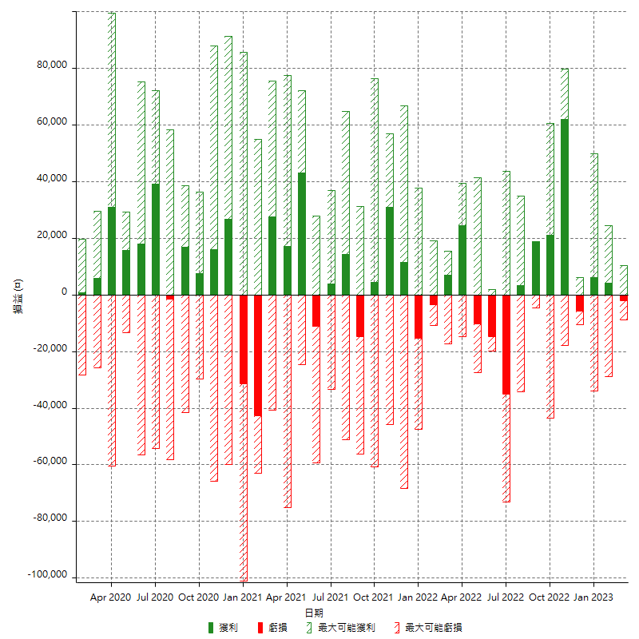

每月獲利和虧損 (%)

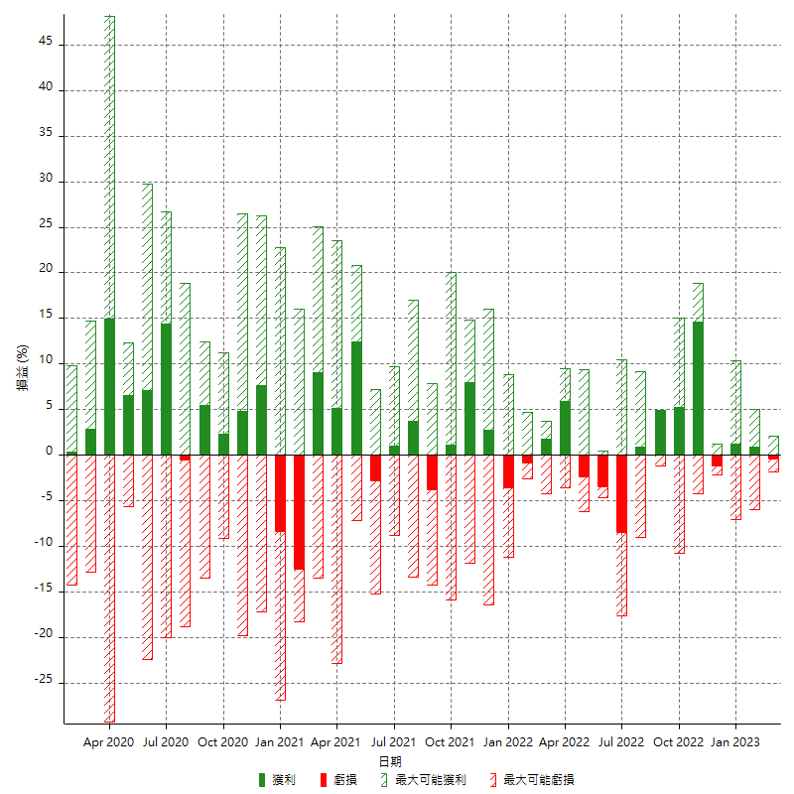

每月累積淨利

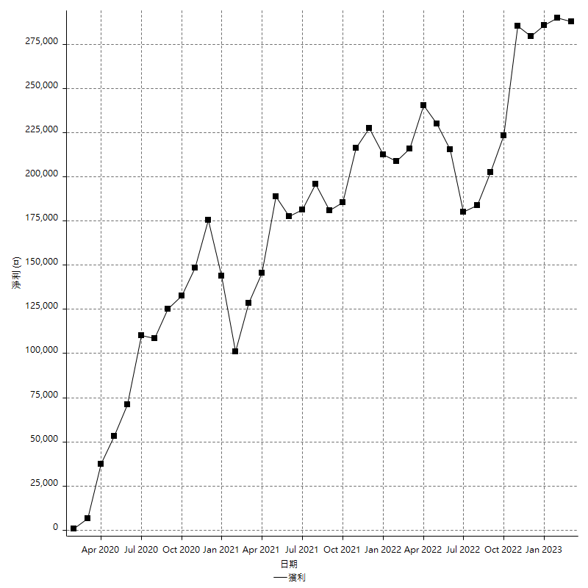

每月平均獲利

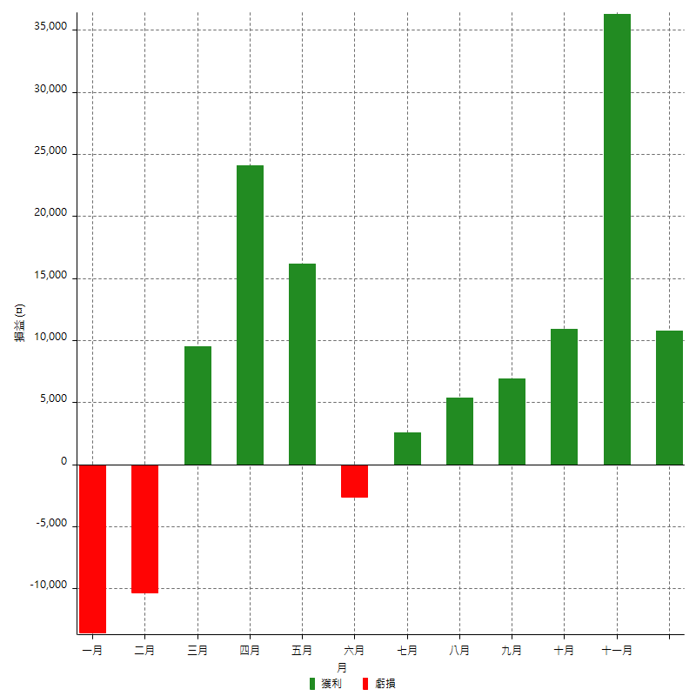

年獲利和虧損

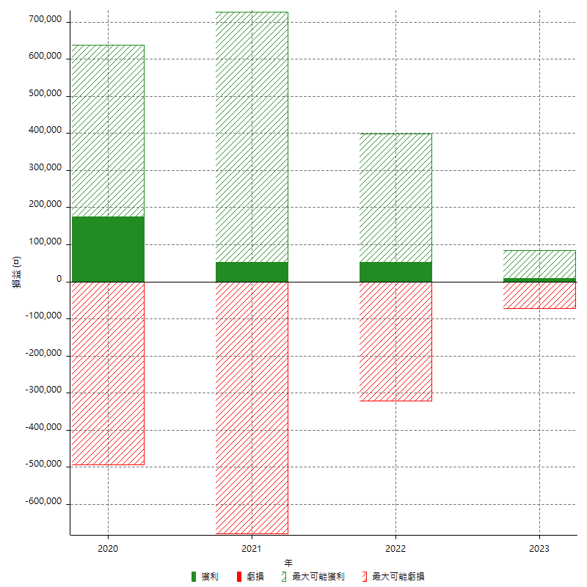

年獲利和虧損 (%)

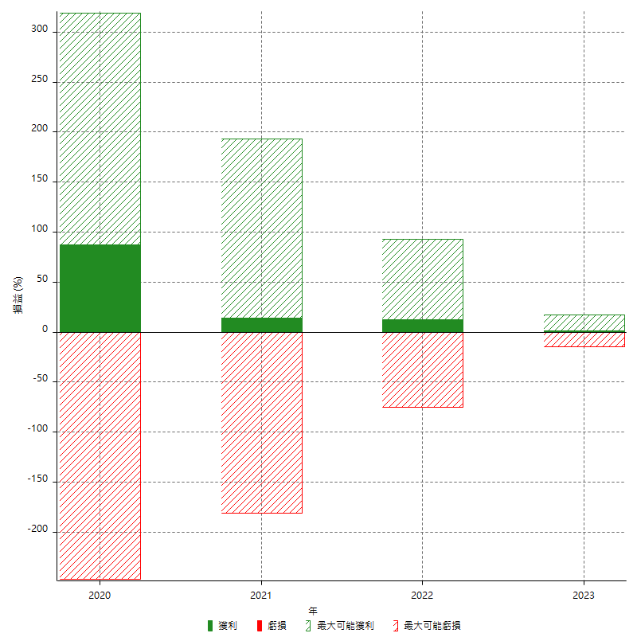

每年累積淨利

